第一次
 | Keuwl | Accelerometer | Data | File |  | 2016-12-02 | 10-34-46
Number | Time(s) | X(g) | Y(g) | Z(g) | R(g) | Theta(deg) | Phi(deg)
1 | 29.789001 | -0.16010156 | 0.9342511 | -0.04490653 | 0.94893324 | 92.71243 | 99.72426
2 | 29.799002 | -0.14350566 | 0.94206095 | -0.01854835 | 0.95310897 | 91.1151 | 98.66137
3 | 29.821001 | -0.13960074 | 0.9606094 | -0.005857374 | 0.97071785 | 90.345726 | 98.26863
4 | 29.854002 | -0.12593354 | 0.9684192 | -0.020500809 | 0.9767882 | 91.202614 | 97.40919
5 | 29.858002 | -0.15033926 | 0.9606094 | -0.053692598 | 0.97378397 | 93.16078 | 98.89487
6 | 29.888 | -0.1513155 | 0.967443 | -0.036120474 | 0.9798709 | 92.11254 | 98.88948
7 | 29.905 | -0.12690976 | 0.98794377 | -0.020500809 | 0.9962727 | 91.179085 | 97.32004
8 | 29.930002 | -0.13667206 | 0.96256185 | -0.016595893 | 0.9723579 | 90.97795 | 98.08128
9 | 29.972002 | -0.13862452 | 0.9391323 | -0.0156196635 | 0.9494368 | 90.94264 | 98.39675
10 | 29.972002 | -0.12886222 | 0.92448884 | 0.01952458 | 0.93363076 | 88.80171 | 97.93519
11 | 29.989002 | -0.13081467 | 0.92546505 | 0.010738519 | 0.93472636 | 89.34175 | 98.04547
12 | 30.009 | -0.14252943 | 0.93327487 | -0.016595893 | 0.9442415 | 91.00708 | 98.6831
13 | 30.03 | -0.127886 | 0.9518233 | -0.022453265 | 0.9606386 | 91.33931 | 97.652374
14 | 30.055002 | -0.11031388 | 0.9586569 | -0.0302631 | 0.96545744 | 91.79628 | 96.564224
15 | 30.069002 | -0.09469421 | 0.9654905 | -0.04881145 | 0.9713504 | 92.880394 | 95.601585
16 | 30.088001 | -0.10933765 | 0.95670444 | -0.043930303 | 0.9639336 | 92.6121 | 96.5198
17 | 30.111002 | -0.0976229 | 0.9615856 | -0.022453265 | 0.9667891 | 91.33079 | 95.79697
18 | 30.138 | -0.09469421 | 0.97427654 | -0.025381953 | 0.9791966 | 91.485344 | 95.55139
19 | 30.162 | -0.11324256 | 0.93327487 | -0.017572122 | 0.9402843 | 91.07081 | 96.91839
20 | 30.179 | -0.0976229 | 0.9264413 | -0.023429496 | 0.9318652 | 91.44071 | 96.01529
21 | 30.199001 | -0.093717985 | 0.9196077 | -0.051740136 | 0.92581767 | 93.2037 | 95.81897
22 | 30.220001 | -0.07516963 | 0.9459658 | -0.045882765 | 0.9500563 | 92.768166 | 94.543365
23 | 30.238 | -0.07614586 | 0.938156 | -0.022453265 | 0.9415089 | 91.36653 | 94.64027
24 | 30.263 | -0.07224095 | 0.93522733 | -0.034168016 | 0.9386354 | 92.08613 | 94.417
25 | 30.279001 | -0.088836834 | 0.9596331 | -0.050763905 | 0.96507233 | 93.01521 | 95.28901
26 | 30.299002 | -0.1044565 | 0.9488945 | -0.06638357 | 0.9569319 | 93.977875 | 96.28196
27 | 30.320002 | -0.11324256 | 0.9459658 | -0.04881145 | 0.9539695 | 92.932915 | 96.826454
28 | 30.345001 | -0.11031388 | 0.99868226 | -0.058573738 | 1.0064622 | 93.336365 | 96.30331
29 | 30.359001 | -0.073217176 | 1.0123495 | -0.061502427 | 1.0168552 | 93.46754 | 94.13666
30 | 30.379002 | -0.09664667 | 0.96353805 | -0.033191785 | 0.9689416 | 91.96309 | 95.72784
31 | 30.399002 | -0.10933765 | 0.90691674 | -0.045882765 | 0.9146354 | 92.87546 | 96.87439
32 | 30.424002 | -0.117147475 | 0.8747012 | -0.049787678 | 0.88391435 | 93.22897 | 97.62815
33 | 30.438002 | -0.15717287 | 0.9342511 | -0.37194324 | 1.0177771 | 111.435074 | 99.549675
34 | 30.459002 | -0.04881145 | 1.0025872 | 0.058573738 | 1.0054822 | 86.66038 | 92.78727
35 | 30.478 | -0.04490653 | 0.99184865 | -0.023429496 | 0.9931411 | 91.35181 | 92.59233
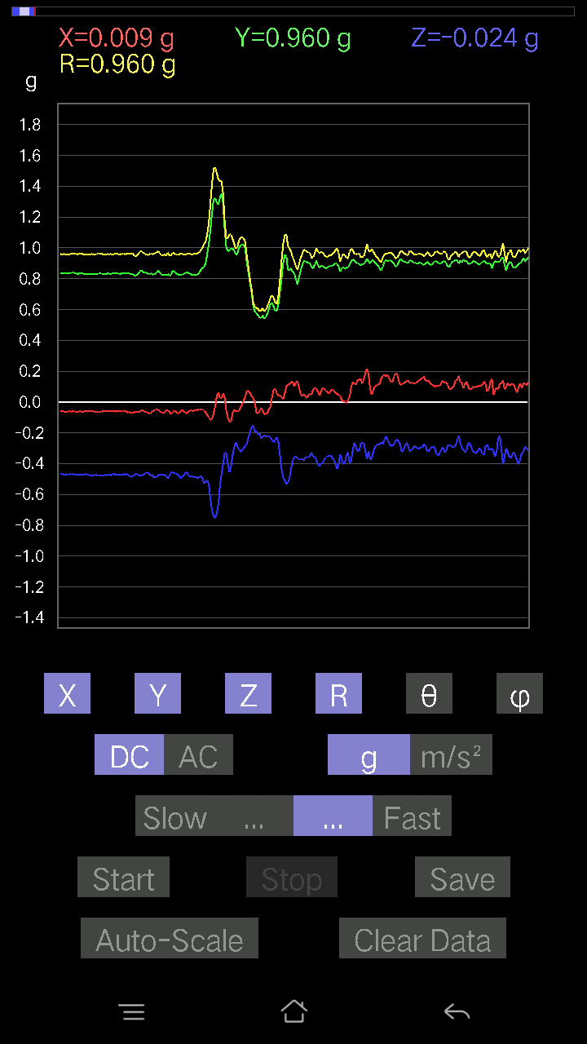
36 | 30.508001 | -0.07907455 | 1.0045396 | 0.055645052 | 1.0091823 | 86.83918 | 94.500885
37 | 30.518002 | -0.07028849 | 0.9176552 | 0.3572998 | 0.9872663 | 68.78257 | 94.38006
38 | 30.538002 | -0.16400647 | 0.8844635 | -0.42954078 | 0.9968345 | 115.524994 | 100.505066
39 | 30.564001 | -0.10348027 | 0.967443 | -0.15619664 | 0.98541945 | 99.12029 | 96.10529
40 | 30.578001 | -0.05759751 | 0.9967298 | 0.020500809 | 0.99860305 | 88.82366 | 93.30724
41 | 30.599 | -0.067359805 | 0.99184865 | -0.08395569 | 0.99767214 | 94.82724 | 93.885185
42 | 30.62 | -0.10152781 | 0.9401085 | -0.16303024 | 0.9595263 | 99.78241 | 96.16382
43 | 30.649002 | -0.09859913 | 0.85224795 | -0.1181237 | 0.86602634 | 97.83943 | 96.59938
44 | 30.659002 | -0.06833603 | 1.0416363 | -0.07516963 | 1.0465785 | 94.11877 | 93.75348
45 | 30.679 | -0.07028849 | 1.0513986 | -0.025381953 | 1.0540512 | 91.37984 | 93.82467
46 | 30.708002 | -0.07614586 | 1.0094208 | -0.073217176 | 1.0149331 | 94.1369 | 94.31395
47 | 30.737001 | -0.07809832 | 0.95572823 | -0.051740136 | 0.96030873 | 93.08852 | 94.67161
48 | 30.748001 | -0.08297946 | 0.95279956 | -0.055645052 | 0.9580235 | 93.329796 | 94.97734
49 | 30.768002 | -0.09859913 | 0.9518233 | -0.0370967 | 0.9576354 | 92.22007 | 95.91416
50 | 30.797 | -0.09664667 | 0.9518233 | -0.033191785 | 0.957293 | 91.98699 | 95.79785
51 | 30.809002 | -0.1044565 | 0.9576807 | -0.04783522 | 0.9645474 | 92.84266 | 96.22478
52 | 30.839 | -0.041977845 | 0.98403883 | -0.035144243 | 0.9855606 | 92.04355 | 92.44268
53 | 30.859001 | -0.0370967 | 0.9342511 | -0.043930303 | 0.93601876 | 92.690056 | 92.27387
54 | 30.889002 | -0.024405725 | 0.9830626 | -0.10543273 | 0.98900145 | 96.11966 | 91.42214
55 | 30.908 | -0.0019524579 | 0.9957536 | -0.1181237 | 1.0027374 | 96.76522 | 90.11234
56 | 30.928001 | -0.01952458 | 0.97134787 | -0.082003236 | 0.9749987 | 94.824615 | 91.15152
57 | 30.949001 | -0.020500809 | 0.92546505 | -0.065407336 | 0.928 | 94.04167 | 91.269005
58 | 30.969002 | -0.05759751 | 0.90398806 | -0.073217176 | 0.9087754 | 94.62115 | 93.64567
59 | 30.988 | -0.41196862 | 0.66969305 | -0.031239327 | 0.7868817 | 92.275246 | 121.59818
60 | 31.009 | -0.025381953 | 0.9020356 | -0.19915071 | 0.92410684 | 102.44522 | 91.61179
61 | 31.028002 | -0.10836142 | 0.93229866 | -0.13179092 | 0.9477826 | 97.99299 | 96.62976
62 | 31.055002 | -0.07224095 | 0.9127741 | -0.14643435 | 0.92726386 | 99.08624 | 94.52521
63 | 31.069002 | 0.053692598 | 0.9176552 | -0.18548352 | 0.93775165 | 101.408104 | 86.651405
64 | 31.089 | 0.067359805 | 0.9000831 | -0.18353106 | 0.92107034 | 101.4936 | 85.720116
65 | 31.114002 | 0.043930303 | 0.938156 | -0.15033926 | 0.9511406 | 99.09443 | 87.319016
66 | 31.129002 | 0.010738519 | 1.0074683 | -0.12202863 | 1.0148885 | 96.90586 | 89.38931
67 | 31.149002 | -0.014643434 | 1.0289453 | -0.08786061 | 1.0327935 | 94.8801 | 90.81535
68 | 31.176 | -0.026358182 | 1.0035634 | -0.0741934 | 1.0066473 | 94.22673 | 91.5045
69 | 31.189001 | -0.01854835 | 0.9781815 | -0.08688438 | 0.98220766 | 95.07492 | 91.08632
70 | 31.208002 | 0.00976229 | 0.9938011 | -0.10152781 | 0.9990215 | 95.832886 | 89.437195
71 | 31.239002 | 0.0039049159 | 0.99087244 | -0.09274176 | 0.99521077 | 95.34704 | 89.77421
72 | 31.249 | 0.002928687 | 0.9615856 | -0.07028849 | 0.96415555 | 94.180664 | 89.82549
73 | 31.270002 | 0.006833603 | 0.94303715 | -0.045882765 | 0.9441774 | 92.785416 | 89.58482
74 | 31.289001 | 0.029286869 | 0.938156 | -0.05759751 | 0.94037855 | 93.51152 | 88.21195
75 | 31.308 | 0.041977845 | 0.916679 | -0.04881145 | 0.91893697 | 93.04483 | 87.37807
76 | 31.334002 | 0.06443111 | 0.97330034 | -0.055645052 | 0.9770165 | 93.26499 | 86.21262
77 | 31.348001 | 0.032215554 | 1.0064921 | -0.04783522 | 1.0081431 | 92.71964 | 88.16672
78 | 31.369001 | 0.008786061 | 1.0221118 | -0.0302631 | 1.0225974 | 91.69588 | 89.5075
79 | 31.397001 | 0.01952458 | 1.0435888 | -0.045882765 | 1.0447794 | 92.51702 | 88.92818
80 | 31.409002 | 0.008786061 | 1.0562798 | -0.04881145 | 1.0574435 | 92.645706 | 89.52343
81 | 31.429 | 0 | 1.0182068 | -0.049787678 | 1.0194234 | 92.799385 | 90
82 | 31.461002 | -0.02831064 | 0.9664667 | -0.053692598 | 0.968371 | 93.17847 | 91.67788
83 | 31.469002 | -0.05662128 | 0.7829357 | -0.032215554 | 0.7856412 | 92.3501 | 94.13638
84 | 31.494001 | 0.011714748 | 0.85224795 | -0.082003236 | 0.8562642 | 95.49556 | 89.21248
85 | 31.509 | -0.045882765 | 0.9059405 | -0.055645052 | 0.9088068 | 93.51034 | 92.89935
86 | 31.528002 | -0.03904916 | 0.9274175 | -0.043930303 | 0.9292782 | 92.70959 | 92.411026
87 | 31.563002 | -0.006833603 | 0.89715445 | -0.045882765 | 0.8983529 | 92.92762 | 90.43641
88 | 31.592001 | 0.004881145 | 0.9791577 | -0.049787678 | 0.98043483 | 92.910805 | 89.71438
89 | 31.609001 | -0.01854835 | 0.976229 | -0.035144243 | 0.9770375 | 92.061386 | 91.088486
90 | 31.629002 | -0.006833603 | 0.9830626 | -0.036120474 | 0.9837497 | 92.10421 | 90.39828
91 | 31.653002 | -0.0019524579 | 1.0094208 | -0.041001618 | 1.010255 | 92.32601 | 90.110825
92 | 31.670002 | -0.013667206 | 1.0611609 | -0.04783522 | 1.0623264 | 92.580826 | 90.7379
93 | 31.688002 | -0.027334413 | 1.023088 | -0.029286869 | 1.023872 | 91.639114 | 91.53044
94 | 31.714 | -0.021477038 | 0.9938011 | -0.01854835 | 0.9942062 | 91.069 | 91.23803
95 | 31.729002 | -0.0019524579 | 1.0094208 | -0.04002539 | 1.0102159 | 92.27069 | 90.110825
96 | 31.748001 | 0.0078098318 | 0.9928249 | -0.053692598 | 0.9943064 | 93.09548 | 89.54931
97 | 31.781002 | -0.0039049159 | 0.938156 | -0.026358182 | 0.9385343 | 91.60933 | 90.23848
98 | 31.789001 | 0.0039049159 | 0.92546505 | -0.008786061 | 0.925515 | 90.54392 | 89.75825
99 | 31.814001 | 0.005857374 | 0.9176552 | -0.020500809 | 0.9179029 | 91.27977 | 89.634285
100 | 31.829002 | 0.022453265 | 0.938156 | -0.054668825 | 0.9400157 | 93.33405 | 88.62898
101 | 31.848001 | 0.005857374 | 0.96256185 | -0.046858992 | 0.96371955 | 92.786995 | 89.65135
102 | 31.879002 | -0.010738519 | 0.9440134 | -0.03807293 | 0.94484186 | 92.30939 | 90.65173
103 | 31.889002 | 0.023429496 | 0.93229866 | -0.06833603 | 0.93509334 | 94.19087 | 88.56041
104 | 31.911001 | 0.0302631 | 0.93522733 | -0.08102701 | 0.9392185 | 94.9491 | 88.14661
105 | 31.929 | -0.00976229 | 0.92937 | -0.06931226 | 0.9320022 | 94.26498 | 90.60182
106 | 31.949001 | -0.0039049159 | 0.9030118 | -0.0741934 | 0.906063 | 94.69695 | 90.247765
107 | 31.974 | -0.010738519 | 0.92937 | -0.08786061 | 0.9335756 | 95.40021 | 90.662
108 | 31.988 | -0.005857374 | 0.976229 | -0.07224095 | 0.9789158 | 94.2321 | 90.34377
109 | 32.009003 | -0.0019524579 | 1.0182068 | -0.08102701 | 1.0214276 | 94.5499 | 90.10987
110 | 32.037003 | 0.01952458 | 1.0308977 | -0.1044565 | 1.0363601 | 95.78476 | 88.914986
111 | 32.049 | 0.006833603 | 1.0396838 | -0.11226633 | 1.0457499 | 96.16286 | 89.62341
112 | 32.068 | 0.010738519 | 1.0279691 | -0.12495731 | 1.0355916 | 96.93035 | 89.40149
113 | 32.101 | -0.0039049159 | 1.0094208 | -0.099575356 | 1.0143276 | 95.633736 | 90.22165
114 | 32.109 | -0.022453265 | 0.9850151 | -0.0741934 | 0.9880605 | 94.30639 | 91.305824
115 | 32.134003 | -0.041977845 | 0.98403883 | -0.061502427 | 0.9868521 | 93.57309 | 92.44268
116 | 32.149002 | -0.01854835 | 0.9781815 | -0.07224095 | 0.9810208 | 94.223 | 91.08632
117 | 32.168003 | -0.025381953 | 0.97330034 | -0.08297946 | 0.9771609 | 94.87136 | 91.493835
118 | 32.203003 | -0.023429496 | 0.9830626 | -0.09176553 | 0.9876143 | 95.331406 | 91.36528
119 | 32.209 | -0.024405725 | 0.97037166 | -0.093717985 | 0.9751922 | 95.514755 | 91.440735
120 | 32.237003 | -0.032215554 | 0.9664667 | -0.07907455 | 0.9702312 | 94.674835 | 91.90915
121 | 32.249 | -0.051740136 | 0.9791577 | -0.06638357 | 0.9827683 | 93.87314 | 93.02478
122 | 32.273003 | -0.033191785 | 0.99184865 | -0.032215554 | 0.9929266 | 91.85929 | 91.916664
123 | 32.289 | -0.0741934 | 0.9342511 | -0.014643434 | 0.93730694 | 90.895164 | 94.5406
124 | 32.308002 | -0.036120474 | 0.91570276 | 0.045882765 | 0.9175628 | 87.13373 | 92.258896
125 | 32.343002 | -0.0302631 | 0.9391323 | 0.034168016 | 0.9402408 | 87.917435 | 91.84569
126 | 32.349003 | -0.021477038 | 0.94303715 | -0.014643434 | 0.9433954 | 90.88938 | 91.30465
127 | 32.378002 | -0.002928687 | 0.9342511 | -0.08688438 | 0.9382871 | 95.31314 | 90.17961
128 | 32.389 | 0.004881145 | 0.92937 | -0.15717287 | 0.9425793 | 99.59877 | 89.69908
129 | 32.414 | 9.76E-04 | 0.9342511 | -0.19036464 | 0.9534489 | 101.51702 | 89.94013
130 | 32.429 | -0.02831064 | 0.93620354 | -0.21477039 | 0.9609396 | 102.91471 | 91.732086
131 | 32.451 | -0.021477038 | 0.95572823 | -0.2421048 | 0.9861503 | 104.21168 | 91.28733
132 | 32.469 | 0.0078098318 | 0.9684192 | -0.26065314 | 1.0029141 | 105.06388 | 89.53795
133 | 32.488003 | 0.020500809 | 0.9488945 | -0.23722363 | 0.9783129 | 104.0331 | 88.76232
134 | 32.524002 | -0.0156196635 | 0.9020356 | -0.16986385 | 0.9180228 | 100.66302 | 90.992035
135 | 32.529003 | -0.05662128 | 0.8649389 | -0.13764828 | 0.87765163 | 99.02335 | 93.74539
136 | 32.561 | -0.0741934 | 0.8834872 | -0.11617125 | 0.89417565 | 97.464966 | 94.800316
137 | 32.569 | -0.052716363 | 0.8942258 | -0.13764828 | 0.9062924 | 98.73593 | 93.373795
138 | 32.597 | -0.03904916 | 0.9225364 | -0.16010156 | 0.9371397 | 99.8367 | 92.423775
139 | 32.609 | -0.026358182 | 0.92937 | -0.17279254 | 0.9456641 | 100.52828 | 91.62455
140 | 32.635002 | -0.017572122 | 0.9342511 | -0.19817449 | 0.9552 | 101.974075 | 91.07754
141 | 32.649002 | -0.032215554 | 0.92156017 | -0.20305562 | 0.9442153 | 102.418594 | 92.002106
142 | 32.671 | -0.054668825 | 0.9459658 | -0.22355644 | 0.9735592 | 103.27517 | 93.30753
143 | 32.689003 | -0.041977845 | 0.9654905 | -0.25674823 | 0.99992687 | 104.87831 | 92.489555
144 | 32.709003 | -0.0078098318 | 0.98892 | -0.3436326 | 1.0469513 | 109.160904 | 90.45248
145 | 32.744003 | -0.00976229 | 0.9947773 | -0.38170552 | 1.0655404 | 110.99136 | 90.562256
146 | 32.749 | -0.011714748 | 0.9850151 | -0.4041588 | 1.0647705 | 112.307274 | 90.68138
147 | 32.779003 | -0.0039049159 | 0.9684192 | -0.40708748 | 1.0505099 | 112.79991 | 90.23103
148 | 32.789 | -0.002928687 | 0.95670444 | -0.40220633 | 1.0378159 | 112.802185 | 90.17539
149 | 32.815002 | -0.0019524579 | 0.93229866 | -0.37584817 | 1.0052097 | 111.95636 | 90.11999
150 | 32.829002 | -0.017572122 | 0.9000831 | -0.34851375 | 0.9653601 | 111.16282 | 91.11843
151 | 32.855003 | -0.03904916 | 0.88836837 | -0.34656128 | 0.95437306 | 111.292534 | 92.51688
152 | 32.868 | -0.053692598 | 0.8717725 | -0.35925224 | 0.94442177 | 112.35808 | 93.52441
153 | 32.891003 | -0.06833603 | 0.85127175 | -0.38268176 | 0.93583053 | 114.13714 | 94.58959
154 | 32.909 | -0.084931925 | 0.86982006 | -0.39146784 | 0.9576259 | 114.128845 | 95.57686
155 | 32.928 | -0.082003236 | 0.8639627 | -0.41684976 | 0.96276677 | 115.656235 | 95.422
156 | 32.964 | -0.06345488 | 0.8542004 | -0.4373506 | 0.96174866 | 117.04854 | 94.24845
157 | 32.97 | -0.041977845 | 0.84150934 | -0.46078008 | 0.960322 | 118.67354 | 92.855774
158 | 33 | -0.0370967 | 0.8346757 | -0.47639978 | 0.9617778 | 119.69167 | 92.54481
159 | 33.009003 | -0.051740136 | 0.84931916 | -0.48713827 | 0.9804712 | 119.79122 | 93.48612
160 | 33.037003 | -0.0605262 | 0.85322416 | -0.49201941 | 0.9867816 | 119.9081 | 94.05766
161 | 33.049 | -0.049787678 | 0.8581053 | -0.464685 | 0.977116 | 118.39633 | 93.3206
162 | 33.075 | -0.022453265 | 0.84150934 | -0.45297024 | 0.9559415 | 118.28432 | 91.52841
163 | 33.089 | -0.01952458 | 0.84053314 | -0.45687518 | 0.9568762 | 118.51999 | 91.33067
164 | 33.115 | -0.049787678 | 0.844438 | -0.44027928 | 0.9536248 | 117.49623 | 93.37423
165 | 33.129 | -0.08590815 | 0.8639627 | -0.43539813 | 0.9712792 | 116.63293 | 95.67854
166 | 33.154003 | -0.10348027 | 0.8756774 | -0.43637437 | 0.9838402 | 116.330086 | 96.73949
167 | 33.169003 | -0.08395569 | 0.87274873 | -0.43930307 | 0.98067635 | 116.61283 | 95.49477
168 | 33.192 | -0.07809832 | 0.8678676 | -0.4471129 | 0.9793893 | 117.16291 | 95.14213
169 | 33.209003 | -0.07028849 | 0.85224795 | -0.42661208 | 0.9556489 | 116.51364 | 94.71475
170 | 33.230003 | -0.061502427 | 0.84931916 | -0.4139211 | 0.9468137 | 115.92362 | 94.14178
171 | 33.248 | -0.062478654 | 0.8581053 | -0.4139211 | 0.9547664 | 115.69187 | 94.16436
172 | 33.27 | -0.06443111 | 0.8639627 | -0.41880223 | 0.96227765 | 115.79928 | 94.26501
173 | 33.308002 | -0.06931226 | 0.86298645 | -0.4148973 | 0.96004665 | 115.60495 | 94.59195
174 | 33.308002 | -0.07809832 | 0.8600578 | -0.41196862 | 0.95682645 | 115.50294 | 95.18857
175 | 33.348003 | -0.09274176 | 0.8600578 | -0.41587353 | 0.9598183 | 115.676125 | 96.15454
176 | 33.348003 | -0.09567044 | 0.86201024 | -0.4148973 | 0.9614334 | 115.56535 | 96.33307
177 | 33.389 | -0.093717985 | 0.8649389 | -0.4139211 | 0.9634485 | 115.44373 | 96.184
178 | 33.389 | -0.090789296 | 0.86982006 | -0.4148973 | 0.9679718 | 115.380356 | 95.95879
179 | 33.429 | -0.084931925 | 0.8668914 | -0.41294485 | 0.9639697 | 115.36476 | 95.59558
180 | 33.429 | -0.07809832 | 0.86298645 | -0.40123013 | 0.9548982 | 114.846016 | 95.17105
181 | 33.47 | -0.07809832 | 0.86201024 | -0.38853914 | 0.94874847 | 114.17519 | 95.17688
182 | 33.47 | -0.08981306 | 0.8502955 | -0.38268176 | 0.93675727 | 114.11174 | 96.02955
183 | 33.489002 | -0.09176553 | 0.8581053 | -0.37096703 | 0.939352 | 113.260864 | 96.104
184 | 33.510002 | -0.090789296 | 0.8551766 | -0.3738957 | 0.9377461 | 113.498024 | 96.060074
185 | 33.529003 | -0.1181237 | 0.84248555 | -0.37487194 | 0.92965806 | 113.780655 | 97.98133
186 | 33.550003 | -0.13960074 | 0.8473667 | -0.37291947 | 0.9362626 | 113.47235 | 99.35525
187 | 33.568 | -0.14350566 | 0.8678676 | -0.40708748 | 0.9692823 | 114.83386 | 99.389145
188 | 33.591003 | -0.14252943 | 0.8659151 | -0.41977844 | 0.9727988 | 115.56382 | 99.34706
189 | 33.609 | -0.13862452 | 0.86298645 | -0.4334457 | 0.97562164 | 116.37705 | 99.12566
190 | 33.628002 | -0.119099945 | 0.8756774 | -0.43832684 | 0.98647153 | 116.381 | 97.74522
191 | 33.667 | -0.08297946 | 0.8717725 | -0.41001618 | 0.96694684 | 115.08939 | 95.4373
192 | 33.668003 | -0.067359805 | 0.873725 | -0.38561043 | 0.957407 | 113.751175 | 94.40849
193 | 33.706 | -0.067359805 | 0.8502955 | -0.36901456 | 0.9293608 | 113.394684 | 94.52947
194 | 33.709003 | -0.06443111 | 0.86103404 | -0.38561043 | 0.94563544 | 114.0654 | 94.279465
195 | 33.747 | -0.03807293 | 0.8668914 | -0.41099238 | 0.96013796 | 115.34422 | 92.514755
196 | 33.748 | -0.046858992 | 0.88641596 | -0.43832684 | 0.9899795 | 116.28034 | 93.02603
197 | 33.768 | -0.0370967 | 0.8912971 | -0.44418418 | 0.99653715 | 116.4699 | 92.38333
198 | 33.788002 | -0.046858992 | 0.88934463 | -0.4373506 | 0.99217194 | 116.155014 | 93.01609
199 | 33.829002 | -0.053692598 | 0.88641596 | -0.42563587 | 0.9847751 | 115.6083 | 93.466324
200 | 33.829002 | -0.05662128 | 0.8747012 | -0.40611124 | 0.9660406 | 114.85905 | 93.70371
201 | 33.876003 | -0.06931226 | 0.86298645 | -0.39634898 | 0.95217764 | 114.5984 | 94.59195
202 | 33.876003 | -0.07516963 | 0.8659151 | -0.39634898 | 0.95527583 | 114.51335 | 94.96138
203 | 33.888 | -0.073217176 | 0.8717725 | -0.40123013 | 0.96246237 | 114.63769 | 94.80081
204 | 33.921 | -0.073217176 | 0.86201024 | -0.40318257 | 0.954452 | 114.98766 | 94.85492
205 | 33.929 | -0.088836834 | 0.8639627 | -0.38951537 | 0.95186436 | 114.15541 | 95.8708
206 | 33.963 | -0.09176553 | 0.8600578 | -0.37682438 | 0.94346005 | 113.5411 | 96.09024
207 | 33.968002 | -0.084931925 | 0.8581053 | -0.37096703 | 0.9387091 | 113.27773 | 95.652504
208 | 34.007 | -0.08297946 | 0.83858067 | -0.35241866 | 0.91340137 | 112.69534 | 95.65115
209 | 34.008003 | -0.11226633 | 0.8502955 | -0.36413342 | 0.9317721 | 113.00408 | 97.52138
210 | 34.053 | -0.10152781 | 0.84834296 | -0.41099238 | 0.94810784 | 115.68906 | 96.82458
211 | 34.053 | -0.07028849 | 0.86982006 | -0.4412555 | 0.9778721 | 116.8233 | 94.61993
212 | 34.068 | -0.07028849 | 0.88055855 | -0.45980385 | 0.99586314 | 117.49776 | 94.56382
213 | 34.095 | -0.07224095 | 0.8932495 | -0.47639978 | 1.0149237 | 117.99501 | 94.623695
214 | 34.109 | -0.01952458 | 0.88739216 | -0.5095915 | 1.0234889 | 119.86093 | 91.26043
215 | 34.139 | 0.024405725 | 0.87079626 | -0.5086153 | 1.0087475 | 120.27858 | 88.3946
216 | 34.149002 | 0.0078098318 | 0.8366282 | -0.47932845 | 0.96424246 | 119.80856 | 89.465164
217 | 34.183002 | -0.06345488 | 0.83174706 | -0.47932845 | 0.9620735 | 119.88259 | 94.36271
218 | 34.189003 | -0.08005078 | 0.83174706 | -0.49690056 | 0.9721736 | 120.73868 | 95.49745
219 | 34.230003 | -0.0741934 | 0.8161274 | -0.4656612 | 0.94255453 | 119.606575 | 95.19443
220 | 34.230003 | -0.06443111 | 0.8336995 | -0.45785138 | 0.9533279 | 118.702805 | 94.41923
221 | 34.274002 | -0.05662128 | 0.8551766 | -0.45297024 | 0.969389 | 117.85749 | 93.788025
222 | 34.274002 | -0.0605262 | 0.85908157 | -0.44808912 | 0.97080815 | 117.488014 | 94.03009
223 | 34.289 | -0.0741934 | 0.86298645 | -0.4510178 | 0.9765589 | 117.50616 | 94.913795
224 | 34.318 | -0.073217176 | 0.8454143 | -0.44516042 | 0.95825565 | 117.68129 | 94.94975
225 | 34.33 | -0.071264714 | 0.84248555 | -0.4510178 | 0.95826805 | 118.0771 | 94.83506
226 | 34.364002 | -0.07028849 | 0.84150934 | -0.45785138 | 0.96057606 | 118.46635 | 94.77464
227 | 34.368 | -0.06443111 | 0.835652 | -0.46761367 | 0.9597542 | 119.15817 | 94.40894
228 | 34.41 | -0.061502427 | 0.83858067 | -0.46663743 | 0.9616395 | 119.02898 | 94.194626
229 | 34.41 | -0.051740136 | 0.84053314 | -0.46761367 | 0.9632422 | 119.04249 | 93.52248
230 | 34.455 | -0.052716363 | 0.83858067 | -0.46663743 | 0.9611176 | 119.04625 | 93.5971
231 | 34.455 | -0.051740136 | 0.8366282 | -0.4617563 | 0.9569967 | 118.849174 | 93.53887
232 | 34.469 | -0.054668825 | 0.83077085 | -0.4656612 | 0.9539441 | 119.218605 | 93.764915
233 | 34.498 | -0.059549972 | 0.8288184 | -0.4656612 | 0.9525369 | 119.26596 | 94.1096
234 | 34.509003 | -0.05662128 | 0.83174706 | -0.47444725 | 0.9592233 | 119.64444 | 93.89441
235 | 34.546 | -0.050763905 | 0.8336995 | -0.47542354 | 0.96107197 | 119.64868 | 93.484436
236 | 34.548 | -0.052716363 | 0.8327233 | -0.47151858 | 0.9584033 | 119.47103 | 93.62233
237 | 34.568 | -0.058573738 | 0.8327233 | -0.46956614 | 0.9577846 | 119.35786 | 94.02356
238 | 34.595 | -0.059549972 | 0.835652 | -0.4685899 | 0.95991504 | 119.21957 | 94.0761
239 | 34.609 | -0.059549972 | 0.83858067 | -0.4685899 | 0.9624657 | 119.13467 | 94.06191
240 | 34.641003 | -0.06345488 | 0.83760446 | -0.47151858 | 0.9632951 | 119.30674 | 94.33231
241 | 34.659 | -0.05662128 | 0.83174706 | -0.4724948 | 0.95825905 | 119.54298 | 93.89441
242 | 34.688004 | -0.055645052 | 0.83174706 | -0.47444725 | 0.95916617 | 119.64638 | 93.82746
243 | 34.699 | -0.055645052 | 0.83077085 | -0.47932845 | 0.9607457 | 119.92811 | 93.83195
244 | 34.734 | -0.054668825 | 0.8288184 | -0.47737598 | 0.95802736 | 119.88697 | 93.77376
245 | 34.738003 | -0.059549972 | 0.8297946 | -0.47542354 | 0.95819247 | 119.746735 | 94.104774
246 | 34.781002 | -0.054668825 | 0.83174706 | -0.47347105 | 0.95862746 | 119.59758 | 93.76051
247 | 34.781002 | -0.055645052 | 0.8336995 | -0.47639978 | 0.9618253 | 119.69006 | 93.81853
248 | 34.822002 | -0.058573738 | 0.83077085 | -0.47347105 | 0.95801145 | 119.61851 | 94.03298
249 | 34.839 | -0.062478654 | 0.82491344 | -0.47639978 | 0.9546426 | 119.93616 | 94.33129
250 | 34.866 | -0.062478654 | 0.8268659 | -0.47639978 | 0.9563303 | 119.877945 | 94.321106
251 | 34.879 | -0.061502427 | 0.83174706 | -0.47835222 | 0.96146065 | 119.836494 | 94.228966
252 | 34.913002 | -0.058573738 | 0.83077085 | -0.47639978 | 0.9594623 | 119.77055 | 94.03298
253 | 34.919003 | -0.059549972 | 0.8327233 | -0.47347105 | 0.95976514 | 119.55901 | 94.09039
254 | 34.962 | -0.06638357 | 0.8297946 | -0.47347105 | 0.95767456 | 119.62997 | 94.57392
255 | 34.962 | -0.06443111 | 0.8297946 | -0.4803047 | 0.96093863 | 119.98866 | 94.43994
256 | 35.004 | -0.06345488 | 0.8327233 | -0.47151858 | 0.95905393 | 119.449066 | 94.35761
257 | 35.004 | -0.06443111 | 0.8327233 | -0.47542354 | 0.9610447 | 119.649605 | 94.424385
258 | 35.018 | -0.06443111 | 0.835652 | -0.47151858 | 0.9616628 | 119.36135 | 94.40894
259 | 35.047 | -0.062478654 | 0.8346757 | -0.4724948 | 0.9611652 | 119.44484 | 94.28082
260 | 35.059002 | -0.0605262 | 0.8366282 | -0.47347105 | 0.963216 | 119.44266 | 94.13788
261 | 35.091003 | -0.059549972 | 0.8366282 | -0.46956614 | 0.96124154 | 119.24201 | 94.071365
262 | 35.099003 | -0.0605262 | 0.8297946 | -0.46663743 | 0.953925 | 119.28645 | 94.17184
263 | 35.135002 | -0.0605262 | 0.8327233 | -0.46956614 | 0.957906 | 119.35377 | 94.15721
264 | 35.138 | -0.06345488 | 0.8336995 | -0.46761367 | 0.9579896 | 119.21707 | 94.35253
265 | 35.183002 | -0.06345488 | 0.83858067 | -0.46663743 | 0.96176636 | 119.02479 | 94.32729
266 | 35.183002 | -0.067359805 | 0.83760446 | -0.46761367 | 0.96165544 | 119.09499 | 94.59781
267 | 35.199 | -0.06443111 | 0.83858067 | -0.46956614 | 0.9632556 | 119.174965 | 94.39361
268 | 35.232002 | -0.053692598 | 0.844438 | -0.4685899 | 0.96723056 | 118.97746 | 93.63818
269 | 35.239002 | -0.062478654 | 0.83760446 | -0.464685 | 0.9599047 | 118.95319 | 94.26591
270 | 35.286003 | -0.062478654 | 0.8366282 | -0.47151858 | 0.9623825 | 119.33725 | 94.270874
271 | 35.286003 | -0.062478654 | 0.83858067 | -0.47054234 | 0.96360326 | 119.22992 | 94.26096
272 | 35.299 | -0.0605262 | 0.835652 | -0.47151858 | 0.9614091 | 119.36986 | 94.14269
273 | 35.334003 | -0.05759751 | 0.83760446 | -0.46956614 | 0.9619725 | 119.21764 | 93.93372
274 | 35.338 | -0.061502427 | 0.8336995 | -0.464685 | 0.95643586 | 119.06822 | 94.21909
275 | 35.383003 | -0.061502427 | 0.83760446 | -0.46956614 | 0.96221423 | 119.209595 | 94.19949
276 | 35.383003 | -0.0605262 | 0.8366282 | -0.46956614 | 0.9613025 | 119.23998 | 94.13788
277 | 35.399002 | -0.058573738 | 0.8346757 | -0.464685 | 0.95710325 | 119.04601 | 94.014175
278 | 35.434002 | -0.062478654 | 0.8336995 | -0.4724948 | 0.96031755 | 119.4734 | 94.28582
279 | 35.438004 | -0.062478654 | 0.8346757 | -0.46956614 | 0.9597289 | 119.29258 | 94.28082
280 | 35.479 | -0.062478654 | 0.8346757 | -0.4685899 | 0.9592516 | 119.24173 | 94.28082
281 | 35.479 | -0.0605262 | 0.8336995 | -0.47151858 | 0.9597125 | 119.42687 | 94.15236
282 | 35.498 | -0.061502427 | 0.835652 | -0.46761367 | 0.95956206 | 119.16457 | 94.209274
283 | 35.523003 | -0.062478654 | 0.8395569 | -0.4656612 | 0.9620809 | 118.94793 | 94.25603
284 | 35.539 | -0.0605262 | 0.8395569 | -0.4685899 | 0.9633772 | 119.10446 | 94.12349
285 | 35.565002 | -0.0605262 | 0.83760446 | -0.47151858 | 0.96310663 | 119.313034 | 94.13307
286 | 35.579002 | -0.06345488 | 0.835652 | -0.4724948 | 0.96207696 | 119.41419 | 94.3424
287 | 35.611 | -0.062478654 | 0.83077085 | -0.47444725 | 0.95874083 | 119.66085 | 94.30087
288 | 35.619003 | -0.061502427 | 0.8346757 | -0.47347105 | 0.96158254 | 119.49761 | 94.21418
289 | 35.653 | -0.0605262 | 0.8336995 | -0.4724948 | 0.9601925 | 119.477615 | 94.15236
290 | 35.659 | -0.065407336 | 0.8346757 | -0.47347105 | 0.9618402 | 119.48893 | 94.48069
291 | 35.698 | -0.061502427 | 0.8297946 | -0.47054234 | 0.9559036 | 119.488495 | 94.23888
292 | 35.698 | -0.058573738 | 0.83077085 | -0.46761367 | 0.95513016 | 119.31305 | 94.03298
293 | 35.743 | -0.0605262 | 0.8297946 | -0.47151858 | 0.95632225 | 119.54151 | 94.17184
294 | 35.743 | -0.05759751 | 0.8297946 | -0.47444725 | 0.957589 | 119.7001 | 93.970634
295 | 35.759003 | -0.0605262 | 0.83077085 | -0.47444725 | 0.95861554 | 119.66511 | 94.16695
296 | 35.796 | -0.0605262 | 0.8327233 | -0.47542354 | 0.9607909 | 119.658226 | 94.15721
297 | 35.799004 | -0.0605262 | 0.8288184 | -0.47737598 | 0.95837945 | 119.87487 | 94.17673
298 | 35.848003 | -0.06345488 | 0.8327233 | -0.47151858 | 0.95905393 | 119.449066 | 94.35761
299 | 35.848003 | -0.06638357 | 0.8327233 | -0.47444725 | 0.9606951 | 119.5945 | 94.5579
300 | 35.859 | -0.062478654 | 0.8327233 | -0.47542354 | 0.9609158 | 119.653984 | 94.290825
301 | 35.898003 | -0.06345488 | 0.835652 | -0.47444725 | 0.9630374 | 119.51538 | 94.3424
302 | 35.898003 | -0.06345488 | 0.835652 | -0.47737598 | 0.96448356 | 119.66679 | 94.3424
303 | 35.949 | -0.059549972 | 0.8278422 | -0.47835222 | 0.9579612 | 119.95661 | 94.114426
304 | 35.949 | -0.0605262 | 0.83077085 | -0.47347105 | 0.9581328 | 119.61439 | 94.16695
305 | 35.969 | -0.0605262 | 0.8278422 | -0.47542354 | 0.9565634 | 119.80251 | 94.18164
306 | 36.002003 | -0.058573738 | 0.8346757 | -0.4724948 | 0.96091926 | 119.45312 | 94.014175
307 | 36.009003 | -0.05759751 | 0.8327233 | -0.47347105 | 0.959646 | 119.56304 | 93.95671
308 | 36.052002 | -0.061502427 | 0.83174706 | -0.47639978 | 0.96049076 | 119.735466 | 94.228966
309 | 36.052002 | -0.05759751 | 0.8336995 | -0.4685899 | 0.95809644 | 119.28041 | 93.952095
310 | 36.069 | -0.05662128 | 0.8366282 | -0.46761367 | 0.9601121 | 119.14626 | 93.87176
311 | 36.102 | -0.06345488 | 0.8336995 | -0.47347105 | 0.9608623 | 119.52191 | 94.35253
312 | 36.11 | -0.05759751 | 0.835652 | -0.4724948 | 0.9617084 | 119.426575 | 93.94289
313 | 36.153 | -0.0605262 | 0.83077085 | -0.47444725 | 0.95861554 | 119.66511 | 94.16695
314 | 36.153 | -0.061502427 | 0.8278422 | -0.47347105 | 0.9556568 | 119.6988 | 94.24884
315 | 36.169003 | -0.05759751 | 0.8366282 | -0.47347105 | 0.9630364 | 119.44869 | 93.9383
316 | 36.203003 | -0.058573738 | 0.83858067 | -0.47151858 | 0.9638352 | 119.28872 | 93.995544
317 | 36.219 | -0.05662128 | 0.8336995 | -0.4656612 | 0.9566092 | 119.129364 | 93.885315
318 | 36.253002 | -0.06443111 | 0.83858067 | -0.4724948 | 0.96468663 | 119.32684 | 94.39361
319 | 36.259003 | -0.06833603 | 0.8366282 | -0.47542354 | 0.964699 | 119.52614 | 94.66957
320 | 36.303 | -0.065407336 | 0.8327233 | -0.47835222 | 0.96256274 | 119.798874 | 94.49115
321 | 36.303 | -0.071264714 | 0.83174706 | -0.48616204 | 0.9660411 | 120.21538 | 94.89719
322 | 36.319 | -0.07224095 | 0.8278422 | -0.48323336 | 0.96127826 | 120.1787 | 94.987236
323 | 36.354 | -0.065407336 | 0.8190561 | -0.47054234 | 0.9468585 | 119.798485 | 94.56578
324 | 36.358 | -0.062478654 | 0.82100856 | -0.46663743 | 0.9464191 | 119.541626 | 94.351814
325 | 36.404003 | -0.067359805 | 0.83174706 | -0.47054234 | 0.95799303 | 119.41785 | 94.63005
326 | 36.404003 | -0.06443111 | 0.84248555 | -0.47737598 | 0.97047466 | 119.46551 | 94.37332
327 | 36.419003 | -0.052716363 | 0.8551766 | -0.47737598 | 0.98081285 | 119.12487 | 93.527466
328 | 36.454002 | -0.053692598 | 0.8463905 | -0.47444725 | 0.9717818 | 119.22392 | 93.629814
329 | 36.459003 | -0.062478654 | 0.83858067 | -0.4685899 | 0.9626514 | 119.12851 | 94.26096
330 | 36.505 | -0.061502427 | 0.83858067 | -0.4617563 | 0.9592805 | 118.77406 | 94.194626
331 | 36.505 | -0.06833603 | 0.835652 | -0.45785138 | 0.95530725 | 118.637825 | 94.675
332 | 36.519 | -0.07224095 | 0.8297946 | -0.4617563 | 0.9523637 | 119.00283 | 94.975555
333 | 36.554 | -0.077122085 | 0.8327233 | -0.47932845 | 0.96391475 | 119.819725 | 95.29131
334 | 36.558002 | -0.06345488 | 0.8336995 | -0.46956614 | 0.9589441 | 119.31889 | 94.35253
335 | 36.605003 | -0.055645052 | 0.82491344 | -0.49006698 | 0.96111614 | 120.656746 | 93.85908
336 | 36.605003 | -0.052716363 | 0.8336995 | -0.48616204 | 0.9665337 | 120.19837 | 93.6181
337 | 36.619003 | -0.04783522 | 0.83858067 | -0.48713827 | 0.97098374 | 120.11224 | 93.264786
338 | 36.654003 | -0.050763905 | 0.8551766 | -0.47444725 | 0.97928756 | 118.978546 | 93.39713
339 | 36.658 | -0.062478654 | 0.83760446 | -0.46956614 | 0.96227705 | 119.207504 | 94.26591
340 | 36.705 | -0.067359805 | 0.8268659 | -0.46956614 | 0.95327693 | 119.51037 | 94.65726
341 | 36.705 | -0.06833603 | 0.82296103 | -0.46956614 | 0.9499616 | 119.62361 | 94.746765
342 | 36.719 | -0.06931226 | 0.8288184 | -0.47639978 | 0.9584888 | 119.80384 | 94.780396
343 | 36.754 | -0.050763905 | 0.82100856 | -0.47639978 | 0.95057285 | 120.077515 | 93.53816
344 | 36.759003 | -0.058573738 | 0.83077085 | -0.4949481 | 0.9688058 | 120.72278 | 94.03298
345 | 36.804 | -0.059549972 | 0.82003236 | -0.48225713 | 0.95319 | 120.39378 | 94.15347
346 | 36.804 | -0.07907455 | 0.82491344 | -0.45785138 | 0.9467644 | 118.920525 | 95.475525
347 | 36.819 | -0.06931226 | 0.85224795 | -0.45589894 | 0.969007 | 118.06549 | 94.64956
348 | 36.854 | -0.05662128 | 0.8463905 | -0.464685 | 0.9672202 | 118.71372 | 93.82723
349 | 36.858 | -0.058573738 | 0.835652 | -0.4617563 | 0.95653754 | 118.86433 | 94.0095
350 | 36.906002 | -0.07516963 | 0.83077085 | -0.46956614 | 0.9572476 | 119.37594 | 95.17014
351 | 36.906002 | -0.071264714 | 0.82296103 | -0.47835222 | 0.9545493 | 120.074715 | 94.94921
352 | 36.918003 | -0.0605262 | 0.8268659 | -0.49397188 | 0.9650797 | 120.78684 | 94.186554
353 | 36.958 | -0.051740136 | 0.8258897 | -0.48713827 | 0.9602471 | 120.48449 | 93.58477
354 | 36.958 | -0.058573738 | 0.83174706 | -0.47542354 | 0.9598237 | 119.6911 | 94.02827
355 | 37.009003 | -0.06833603 | 0.835652 | -0.46078008 | 0.95671433 | 118.79176 | 94.675
356 | 37.009003 | -0.0741934 | 0.84248555 | -0.4549227 | 0.9603339 | 118.27559 | 95.03276
357 | 37.018 | -0.06443111 | 0.8366282 | -0.47639978 | 0.9649118 | 119.58562 | 94.40382
358 | 37.06 | -0.053692598 | 0.8327233 | -0.48323336 | 0.9642746 | 120.075226 | 93.68923
359 | 37.06 | -0.05662128 | 0.82491344 | -0.4803047 | 0.9562326 | 120.15152 | 93.92657
360 | 37.08 | -0.058573738 | 0.8278422 | -0.4842096 | 0.96083945 | 120.2613 | 94.0472
361 | 37.11 | -0.052716363 | 0.8258897 | -0.49006698 | 0.9617892 | 120.63298 | 93.65222
362 | 37.118 | -0.055645052 | 0.8268659 | -0.48616204 | 0.96081066 | 120.397194 | 93.84999
363 | 37.162003 | -0.050763905 | 0.8288184 | -0.4949481 | 0.9666905 | 120.79732 | 93.504906
364 | 37.162003 | -0.04881145 | 0.84150934 | -0.48323336 | 0.97161466 | 119.82489 | 93.3197
365 | 37.179 | -0.050763905 | 0.85908157 | -0.48323336 | 0.98697144 | 119.3151 | 93.38173
366 | 37.207 | -0.04881145 | 0.8717725 | -0.49397188 | 1.003184 | 119.49872 | 93.204704
367 | 37.219 | -0.051740136 | 0.8766537 | -0.52911615 | 1.0252622 | 121.069595 | 93.37768
368 | 37.253002 | -0.07028849 | 0.9030118 | -0.51447266 | 1.0416588 | 119.59708 | 94.450806
369 | 37.259003 | -0.084931925 | 0.96353805 | -0.50666285 | 1.091937 | 117.64577 | 95.03737
370 | 37.301003 | -0.099575356 | 1.0308977 | -0.536926 | 1.1665996 | 117.40316 | 95.517136
371 | 37.302002 | -0.117147475 | 1.121687 | -0.63454884 | 1.294047 | 119.36424 | 95.96228
372 | 37.320004 | -0.111290105 | 1.2271198 | -0.7067898 | 1.4204789 | 119.83946 | 95.1821
373 | 37.352 | -0.07224095 | 1.3159567 | -0.7399816 | 1.5114673 | 119.31287 | 93.142166
374 | 37.359 | -0.027334413 | 1.3227903 | -0.75364876 | 1.5226647 | 119.66671 | 91.1838
375 | 37.403 | 0.0370967 | 1.2974083 | -0.7214332 | 1.4849615 | 119.06662 | 88.36219
376 | 37.403 | 0.062478654 | 1.2808125 | -0.6638357 | 1.4439744 | 117.36957 | 87.2073
377 | 37.418003 | 0.026358182 | 1.3247427 | -0.5447358 | 1.4326112 | 112.34853 | 88.860146
378 | 37.453003 | 0.024405725 | 1.3540297 | -0.4656612 | 1.4320728 | 108.975624 | 88.967384
379 | 37.458 | 0.05662128 | 1.2895985 | -0.40318257 | 1.352341 | 107.345726 | 87.48598
380 | 37.504 | 0.026358182 | 1.1236396 | -0.32898918 | 1.1711082 | 106.31519 | 88.65621
381 | 37.504 | -0.054668825 | 1.0055158 | -0.3328941 | 1.0605985 | 108.29284 | 93.112045
382 | 37.519 | -0.102504045 | 0.9781815 | -0.4041588 | 1.0633394 | 112.33891 | 95.982216
383 | 37.554 | -0.12690976 | 0.9830626 | -0.45394647 | 1.0902227 | 114.606224 | 97.35599
384 | 37.559002 | -0.127886 | 0.9947773 | -0.41880223 | 1.086891 | 112.66369 | 97.325615
385 | 37.603 | -0.07224095 | 0.99770606 | -0.34656128 | 1.0586505 | 109.108696 | 94.14139
386 | 37.603 | -0.050763905 | 0.98208636 | -0.29482117 | 1.0266402 | 106.68866 | 92.95898
387 | 37.619003 | -0.059549972 | 0.9586569 | -0.26162934 | 0.99549943 | 105.23699 | 93.55454
388 | 37.653004 | -0.058573738 | 0.9596331 | -0.28798756 | 1.0036252 | 106.675285 | 93.49287
389 | 37.659 | -0.05759751 | 0.99965847 | -0.30848834 | 1.0477593 | 107.12317 | 93.29758
390 | 37.703003 | -0.035144243 | 1.0143019 | -0.3231318 | 1.0651091 | 107.66067 | 91.98443
391 | 37.703003 | -0.016595893 | 1.0221118 | -0.3162982 | 1.0700618 | 107.19284 | 90.93022
392 | 37.719 | 0.00976229 | 1.0201592 | -0.2997023 | 1.0633163 | 106.37102 | 89.45173
393 | 37.753002 | 0.034168016 | 0.9967298 | -0.28408262 | 1.0369864 | 105.89946 | 88.03666
394 | 37.769 | 0.07516963 | 0.9010593 | -0.27432033 | 0.9448862 | 106.877174 | 85.231224
395 | 37.803 | 0.06931226 | 0.84053314 | -0.22746135 | 0.8735209 | 105.09356 | 85.28593
396 | 37.809002 | 0.058573738 | 0.77122086 | -0.19915071 | 0.7986699 | 104.439224 | 85.65676
397 | 37.853 | 0.036120474 | 0.70971847 | -0.16107778 | 0.7286639 | 102.77125 | 87.086494
398 | 37.853 | 0.026358182 | 0.6286915 | -0.15229172 | 0.64741063 | 103.6053 | 87.59925
399 | 37.869003 | 0 | 0.5876899 | -0.18938842 | 0.6174523 | 107.86201 | 90
400 | 37.903004 | -0.06638357 | 0.5769514 | -0.19134088 | 0.6114663 | 108.235374 | 96.563545
401 | 37.908 | -0.07614586 | 0.5632841 | -0.20988922 | 0.6059213 | 110.26708 | 97.698685
402 | 37.956 | -0.062478654 | 0.54864067 | -0.20012695 | 0.5873338 | 109.921844 | 96.496796
403 | 37.956 | -0.0370967 | 0.5437595 | -0.23527117 | 0.5936355 | 113.34849 | 93.902824
404 | 37.968002 | -0.055645052 | 0.5623079 | -0.2294138 | 0.60985017 | 112.0973 | 95.6515
405 | 38.005 | -0.08005078 | 0.5418071 | -0.21477039 | 0.5882937 | 111.4121 | 98.40452
406 | 38.008003 | -0.0741934 | 0.54864067 | -0.22160399 | 0.59633845 | 111.814804 | 97.70146
407 | 38.056004 | -0.0741934 | 0.57402265 | -0.22453266 | 0.6208233 | 111.20274 | 97.364746
408 | 38.056004 | -0.043930303 | 0.6062382 | -0.22062775 | 0.6466307 | 109.94975 | 94.14462
409 | 38.068 | -0.034168016 | 0.6384538 | -0.2294138 | 0.67928004 | 109.738686 | 93.06336
410 | 38.108 | 0.034168016 | 0.6433349 | -0.25089085 | 0.6913707 | 111.277725 | 86.95983
411 | 38.108 | 0.08395569 | 0.61892915 | -0.26065314 | 0.6768027 | 112.65146 | 82.27517
412 | 38.161003 | 0.084931925 | 0.59159476 | -0.24308102 | 0.6452024 | 112.132614 | 81.83019
413 | 38.161003 | 0.055645052 | 0.59061855 | -0.23039004 | 0.636401 | 111.22432 | 84.617775
414 | 38.168003 | 0.04002539 | 0.6374775 | -0.26455808 | 0.69135416 | 112.49895 | 86.40728
415 | 38.210003 | 0.04002539 | 0.7175283 | -0.34851375 | 0.7986931 | 115.871544 | 86.80722
416 | 38.210003 | 0.032215554 | 0.8083176 | -0.44027928 | 0.92101085 | 118.55742 | 87.71768
417 | 38.228 | 0.01854835 | 0.9020356 | -0.49104318 | 1.027198 | 118.55756 | 88.82201
418 | 38.260002 | 0.055645052 | 0.95475197 | -0.5086153 | 1.0832069 | 118.00482 | 86.66445
419 | 38.269 | 0.102504045 | 0.9440134 | -0.53106856 | 1.0879807 | 119.21729 | 83.80292
420 | 38.311 | 0.11226633 | 0.8571291 | -0.5261874 | 1.0120015 | 121.32871 | 82.53791
421 | 38.311 | 0.1181237 | 0.8551766 | -0.49201941 | 0.9936616 | 119.68017 | 82.13562
422 | 38.329002 | 0.127886 | 0.8678676 | -0.43051702 | 0.97718674 | 116.140114 | 81.61742
423 | 38.357002 | 0.13179092 | 0.84248555 | -0.38268176 | 0.9346636 | 114.1692 | 81.109215
424 | 38.369003 | 0.09859913 | 0.83760446 | -0.35534734 | 0.9151911 | 112.84731 | 83.286285
425 | 38.405003 | 0.12495731 | 0.7975791 | -0.35534734 | 0.88205355 | 113.757324 | 81.09581
426 | 38.409 | 0.13374338 | 0.76341105 | -0.3660859 | 0.85714793 | 115.28351 | 80.06309
427 | 38.451 | 0.09274176 | 0.8092938 | -0.37096703 | 0.89508325 | 114.48467 | 83.462654
428 | 38.451 | 0.053692598 | 0.85322416 | -0.37584817 | 0.93388236 | 113.73191 | 86.39918
429 | 38.47 | 0.0370967 | 0.88641596 | -0.3660859 | 0.9597543 | 112.42273 | 87.60355
430 | 38.501003 | 0.051740136 | 0.9127741 | -0.37975308 | 0.9899727 | 112.55682 | 86.75569
431 | 38.509003 | 0.0370967 | 0.91472656 | -0.36022848 | 0.9838015 | 111.47897 | 87.67764
432 | 38.553 | 0.024405725 | 0.90691674 | -0.35632357 | 0.9747102 | 111.44259 | 88.4585
433 | 38.553 | 0.043930303 | 0.9030118 | -0.3612047 | 0.9735651 | 111.77807 | 87.214836
434 | 38.569 | 0.052716363 | 0.89715445 | -0.34851375 | 0.9639123 | 111.19614 | 86.63719
435 | 38.605003 | 0.046858992 | 0.873725 | -0.32801294 | 0.93444294 | 110.550026 | 86.93009
436 | 38.609 | 0.084931925 | 0.8668914 | -0.35534734 | 0.94073683 | 112.19333 | 84.40442
437 | 38.655003 | 0.08981306 | 0.895202 | -0.35437113 | 0.96697044 | 111.49843 | 84.27085
438 | 38.655003 | 0.08981306 | 0.91863143 | -0.37975308 | 0.9980794 | 112.363655 | 84.41603
439 | 38.669003 | 0.062478654 | 0.882511 | -0.40611124 | 0.97347605 | 114.65645 | 85.95042
440 | 38.705 | 0.041977845 | 0.87274873 | -0.41587353 | 0.9676794 | 115.45257 | 87.246284
441 | 38.708 | 0.07224095 | 0.8854397 | -0.39634898 | 0.9727871 | 114.0439 | 85.3357
442 | 38.755 | 0.09176553 | 0.87958235 | -0.39537275 | 0.9687134 | 114.08818 | 84.04396
443 | 38.755 | 0.08395569 | 0.8756774 | -0.37291947 | 0.9554728 | 112.97307 | 84.5235
444 | 38.769 | 0.071264714 | 0.8659151 | -0.35925224 | 0.9401861 | 112.464294 | 85.295166
445 | 38.805 | 0.06443111 | 0.873725 | -0.34949 | 0.9432338 | 111.74789 | 85.78247
446 | 38.809002 | 0.05662128 | 0.88055855 | -0.35241866 | 0.9501517 | 111.771614 | 86.320854
447 | 38.857002 | 0.07224095 | 0.8834872 | -0.34656128 | 0.9517737 | 111.35353 | 85.32544
448 | 38.858 | 0.082003236 | 0.8844635 | -0.36218095 | 0.95925766 | 112.18286 | 84.70295
449 | 38.869003 | 0.0741934 | 0.8912971 | -0.37584817 | 0.9701428 | 112.79377 | 85.241554
450 | 38.908 | 0.059549972 | 0.8991069 | -0.39537275 | 0.9840015 | 113.69081 | 86.2107
451 | 38.908 | 0.052716363 | 0.89617825 | -0.43442193 | 0.9973149 | 115.822945 | 86.63354
452 | 38.960003 | 0.045882765 | 0.88055855 | -0.40513504 | 0.9703726 | 114.67714 | 87.01722
453 | 38.960003 | 0.041977845 | 0.8463905 | -0.33875147 | 0.9126289 | 111.788536 | 87.16067
454 | 38.969 | 0.013667206 | 0.8678676 | -0.36803833 | 0.9427795 | 112.97789 | 89.09778
455 | 39.011 | 0.0039049159 | 0.87274873 | -0.4041588 | 0.96179515 | 114.84804 | 89.743645
456 | 39.011 | 0.0019524579 | 0.8668914 | -0.39634898 | 0.95320356 | 114.57017 | 89.87096
457 | 39.029003 | -0.006833603 | 0.87079626 | -0.3436326 | 0.936171 | 111.53452 | 90.44962
458 | 39.057003 | 0.014643434 | 0.87274873 | -0.3270367 | 0.93212545 | 110.539345 | 89.03875
459 | 39.068 | 0.0302631 | 0.8912971 | -0.39537275 | 0.9755235 | 113.909485 | 88.05533
460 | 39.104 | 0.09859913 | 0.91375035 | -0.3807293 | 0.9947946 | 112.502365 | 83.84127
461 | 39.109 | 0.12983845 | 0.9264413 | -0.3133695 | 0.98658603 | 108.51967 | 82.0221
462 | 39.151 | 0.11617125 | 0.91863143 | -0.26358184 | 0.96273303 | 105.88962 | 82.792564
463 | 39.152 | 0.114218794 | 0.90496427 | -0.2928687 | 0.95800745 | 107.80065 | 82.806526
464 | 39.170002 | 0.13960074 | 0.8991069 | -0.31825066 | 0.9639321 | 109.27841 | 81.174385
465 | 39.201 | 0.1444819 | 0.8991069 | -0.32020313 | 0.96529704 | 109.37288 | 80.8709
466 | 39.209003 | 0.1513155 | 0.8854397 | -0.27334413 | 0.9389445 | 106.924934 | 80.30223
467 | 39.252003 | 0.119099945 | 0.8942258 | -0.26553428 | 0.9403898 | 106.401474 | 82.41355
468 | 39.252003 | 0.14643435 | 0.895202 | -0.26553428 | 0.94516563 | 106.316284 | 80.71001
469 | 39.269 | 0.19036464 | 0.9098454 | -0.32215557 | 0.9837894 | 109.11492 | 78.182625
470 | 39.302002 | 0.21672285 | 0.9313224 | -0.37194324 | 1.0259981 | 111.254944 | 76.900154
471 | 39.319 | 0.17767367 | 0.9098454 | -0.31727442 | 0.97982126 | 108.8934 | 78.95039
472 | 39.353 | 0.08102701 | 0.8991069 | -0.37291947 | 0.97674334 | 112.44515 | 84.85045
473 | 39.359 | 0.045882765 | 0.9196077 | -0.36706212 | 0.99122053 | 111.73494 | 87.14366
474 | 39.404003 | 0.08005078 | 0.9176552 | -0.32117933 | 0.9755283 | 109.22243 | 85.01448
475 | 39.404003 | 0.10055158 | 0.90496427 | -0.29579738 | 0.95737505 | 107.996994 | 83.659805
476 | 39.419003 | 0.107385196 | 0.8932495 | -0.27920148 | 0.9420084 | 107.24088 | 83.14488
477 | 39.455 | 0.114218794 | 0.8844635 | -0.27529657 | 0.9333326 | 107.15519 | 82.6416
478 | 39.458 | 0.1181237 | 0.8659151 | -0.27432033 | 0.915977 | 107.426605 | 82.23195
479 | 39.506 | 0.15229172 | 0.8551766 | -0.26162934 | 0.9071768 | 106.76216 | 79.9025
480 | 39.506 | 0.16888762 | 0.88055855 | -0.2723679 | 0.9370649 | 106.897514 | 79.142746
481 | 39.518 | 0.17767367 | 0.9098454 | -0.24308102 | 0.95837104 | 104.693 | 78.95039
482 | 39.556004 | 0.16498269 | 0.9205839 | -0.22355644 | 0.9615984 | 103.443375 | 79.839584
483 | 39.558002 | 0.174745 | 0.91570276 | -0.24698594 | 0.9643907 | 104.83911 | 79.19605
484 | 39.578003 | 0.15619664 | 0.916679 | -0.27139166 | 0.9686853 | 106.27005 | 80.33002
485 | 39.611 | 0.13276714 | 0.9196077 | -0.28115395 | 0.97074866 | 106.835556 | 81.78476
486 | 39.619003 | 0.127886 | 0.9098454 | -0.28505886 | 0.9619938 | 107.23676 | 81.99904
487 | 39.693 | 0.16498269 | 0.89617825 | -0.27432033 | 0.9516335 | 106.75397 | 79.56888
488 | 39.693 | 0.18450728 | 0.8776299 | -0.25284332 | 0.9317762 | 105.74499 | 78.1274
489 | 39.693 | 0.18645974 | 0.8844635 | -0.24405725 | 0.93627286 | 105.10976 | 78.095406
490 | 39.699 | 0.14057697 | 0.9059405 | -0.255772 | 0.95179266 | 105.58851 | 81.17962
491 | 39.739002 | 0.11031388 | 0.9283937 | -0.27724904 | 0.9751672 | 106.51756 | 83.223755
492 | 39.739002 | 0.11617125 | 0.9205839 | -0.32508424 | 0.9831837 | 109.3079 | 82.80769
493 | 39.791 | 0.1210524 | 0.9088692 | -0.31141704 | 0.9683375 | 108.7597 | 82.41342
494 | 39.791 | 0.12690976 | 0.9108216 | -0.28408262 | 0.9624994 | 107.16659 | 82.06773
495 | 39.799004 | 0.13569583 | 0.90496427 | -0.26455808 | 0.9525569 | 106.125046 | 81.47226
496 | 39.841003 | 0.13960074 | 0.9010593 | -0.28701133 | 0.95591414 | 107.4725 | 81.19321
497 | 39.841003 | 0.12202863 | 0.9196077 | -0.3192269 | 0.9810582 | 108.98923 | 82.441216
498 | 39.858 | 0.12593354 | 0.916679 | -0.31434575 | 0.97722715 | 108.764015 | 82.17766
499 | 39.891003 | 0.123004854 | 0.90789294 | -0.30165476 | 0.96457005 | 108.22413 | 82.284325
500 | 39.899002 | 0.117147475 | 0.90496427 | -0.2860351 | 0.9562949 | 107.404015 | 82.62409
501 | 39.941 | 0.12495731 | 0.9010593 | -0.2928687 | 0.95566434 | 107.84576 | 82.10468
502 | 39.941 | 0.13276714 | 0.9000831 | -0.30067852 | 0.95821935 | 108.28771 | 81.60907
503 | 39.959003 | 0.14057697 | 0.9030118 | -0.30360723 | 0.96300024 | 108.37725 | 81.15147
504 | 39.996002 | 0.14936304 | 0.9030118 | -0.2928687 | 0.96099514 | 107.74346 | 80.608
505 | 39.998 | 0.1552204 | 0.895202 | -0.29579738 | 0.9554978 | 108.03356 | 80.1632
506 | 40.048 | 0.16498269 | 0.88836837 | -0.27432033 | 0.9442824 | 106.88829 | 79.47922
507 | 40.048 | 0.13960074 | 0.9010593 | -0.28408262 | 0.95503885 | 107.30491 | 81.19321
508 | 40.059002 | 0.13667206 | 0.9088692 | -0.3162982 | 0.9719913 | 108.99057 | 81.448166
509 | 40.100002 | 0.13764828 | 0.9020356 | -0.3231318 | 0.9680028 | 109.50037 | 81.323746
510 | 40.100002 | 0.123004854 | 0.88934463 | -0.2997023 | 0.9465123 | 108.45976 | 82.125404
511 | 40.120003 | 0.114218794 | 0.8932495 | -0.29482117 | 0.9475548 | 108.12788 | 82.713196
512 | 40.15 | 0.10836142 | 0.90496427 | -0.28798756 | 0.9558448 | 107.53517 | 83.17185
513 | 40.159 | 0.0976229 | 0.91570276 | -0.30458343 | 0.9699551 | 108.301544 | 83.914696
514 | 40.202003 | 0.10836142 | 0.9117979 | -0.336799 | 0.9780343 | 110.14292 | 83.22255
515 | 40.202003 | 0.10640897 | 0.9030118 | -0.34656128 | 0.9730662 | 110.864174 | 83.27938
516 | 40.219 | 0.10348027 | 0.8991069 | -0.32898918 | 0.9629825 | 109.97656 | 83.434586
517 | 40.252003 | 0.12495731 | 0.9000831 | -0.30848834 | 0.95965046 | 108.75118 | 82.09622
518 | 40.259003 | 0.13862452 | 0.9108216 | -0.29189247 | 0.966444 | 107.57941 | 81.34615
519 | 40.301003 | 0.12398108 | 0.91570276 | -0.3231318 | 0.9789265 | 109.27411 | 82.28936
520 | 40.301003 | 0.127886 | 0.9059405 | -0.32215557 | 0.9699831 | 109.3978 | 81.965004
521 | 40.318 | 0.11226633 | 0.87860614 | -0.28115395 | 0.92930084 | 107.610435 | 82.71833
522 | 40.352 | 0.084931925 | 0.8756774 | -0.28213018 | 0.9239165 | 107.78002 | 84.46021
523 | 40.359 | 0.08395569 | 0.8991069 | -0.2831064 | 0.9463567 | 107.4068 | 84.665375
524 | 40.402 | 0.09469421 | 0.90789294 | -0.28994003 | 0.9577587 | 107.621506 | 84.04552
525 | 40.402 | 0.10640897 | 0.91570276 | -0.2967736 | 0.968457 | 107.844795 | 83.37169
526 | 40.419003 | 0.1415532 | 0.92156017 | -0.28115395 | 0.9738367 | 106.780594 | 81.267525
527 | 40.455 | 0.14252943 | 0.9196077 | -0.25284332 | 0.964325 | 105.20048 | 81.18986
528 | 40.459003 | 0.17084008 | 0.89813066 | -0.2186753 | 0.9400233 | 103.45181 | 79.23001
529 | 40.506 | 0.12983845 | 0.9176552 | -0.268463 | 0.9648946 | 106.15462 | 81.94672
530 | 40.506 | 0.123004854 | 0.90691674 | -0.29872608 | 0.9627385 | 108.07658 | 82.27612
531 | 40.519 | 0.088836834 | 0.92448884 | -0.30946457 | 0.97894835 | 108.428406 | 84.51113
532 | 40.559002 | 0.117147475 | 0.91472656 | -0.3270367 | 0.97846884 | 109.52591 | 82.70195
533 | 40.559002 | 0.13179092 | 0.9127741 | -0.30946457 | 0.9727763 | 108.549576 | 81.78413
534 | 40.61 | 0.099575356 | 0.8991069 | -0.26651052 | 0.94304633 | 106.4158 | 83.68029
535 | 40.61 | 0.08005078 | 0.8942258 | -0.26651052 | 0.93652326 | 106.53341 | 84.88454
536 | 40.619003 | 0.08590815 | 0.9020356 | -0.29384494 | 0.95257187 | 107.96737 | 84.55967
537 | 40.660004 | 0.099575356 | 0.9117979 | -0.32215557 | 0.97214955 | 109.352844 | 83.767555
538 | 40.660004 | 0.09469421 | 0.91472656 | -0.32508424 | 0.9753827 | 109.46852 | 84.08968
539 | 40.678 | 0.10055158 | 0.90398806 | -0.33484653 | 0.96924055 | 110.21068 | 83.653015
540 | 40.707 | 0.10152781 | 0.9000831 | -0.31727442 | 0.9597503 | 109.30399 | 83.56434
541 | 40.719 | 0.1044565 | 0.8912971 | -0.2997023 | 0.94612 | 108.46769 | 83.31565
542 | 40.754 | 0.10348027 | 0.9010593 | -0.3104408 | 0.95863944 | 108.895 | 83.448685
543 | 40.758003 | 0.11519502 | 0.9108216 | -0.33582276 | 0.9775699 | 110.09197 | 82.791855
544 | 40.801003 | 0.13179092 | 0.91472656 | -0.34265637 | 0.98565054 | 110.34333 | 81.80142
545 | 40.802002 | 0.114218794 | 0.90691674 | -0.28505886 | 0.957498 | 107.320244 | 82.82185
546 | 40.819 | 0.06833603 | 0.895202 | -0.27724904 | 0.93964005 | 107.161064 | 85.63474
547 | 40.852 | 0.08395569 | 0.9000831 | -0.30555966 | 0.95423526 | 108.67588 | 84.67113
548 | 40.861 | 0.12886222 | 0.9010593 | -0.31239328 | 0.96234244 | 108.942406 | 81.861206
549 | 40.903004 | 0.1483868 | 0.8668914 | -0.30165476 | 0.92979294 | 108.931175 | 80.28675
550 | 40.903004 | 0.04490653 | 0.9000831 | -0.3231318 | 0.957382 | 109.72561 | 87.14379
551 | 40.919003 | 0.07614586 | 0.91375035 | -0.35437113 | 0.98301417 | 111.13056 | 85.23636
552 | 40.952003 | 0.09469421 | 0.9108216 | -0.3192269 | 0.9697777 | 109.21873 | 84.06453
553 | 40.958 | 0.08395569 | 0.90691674 | -0.23331872 | 0.9402043 | 104.36851 | 84.71105
554 | 40.997 | 0.12007617 | 0.9108216 | -0.22160399 | 0.94505167 | 103.561485 | 82.489845
555 | 40.998 | 0.1181237 | 0.92937 | -0.3065359 | 0.9857211 | 108.11808 | 82.7565
556 | 41.038002 | 0.13960074 | 0.9401085 | -0.40220633 | 1.0320185 | 112.93756 | 81.55363
557 | 41.038002 | 0.08395569 | 0.8912971 | -0.35632357 | 0.9635484 | 111.7035 | 84.618904
558 | 41.085003 | 0.09469421 | 0.8502955 | -0.30067852 | 0.90685004 | 109.36371 | 83.64537
559 | 41.085003 | 0.12495731 | 0.8922733 | -0.32410803 | 0.957503 | 109.78508 | 82.02793
560 | 41.099003 | 0.10348027 | 0.9020356 | -0.35534734 | 0.9750118 | 111.37401 | 83.45572
561 | 41.131 | 0.114218794 | 0.9108216 | -0.36218095 | 0.98682165 | 111.53181 | 82.85231
562 | 41.139004 | 0.117147475 | 0.88055855 | -0.33875147 | 0.95071524 | 110.873886 | 82.422
563 | 41.183002 | 0.107385196 | 0.87079626 | -0.3270367 | 0.93636036 | 110.44229 | 82.96987
564 | 41.184002 | 0.07907455 | 0.873725 | -0.3533949 | 0.9457992 | 111.940704 | 84.82866
565 | 41.199 | 0.061502427 | 0.88641596 | -0.38268176 | 0.96745086 | 113.300705 | 86.03099
566 | 41.237003 | 0.10152781 | 0.89715445 | -0.40513504 | 0.9896102 | 114.16643 | 83.54351
567 | 41.238003 | 0.12007617 | 0.89813066 | -0.36218095 | 0.97582376 | 111.78681 | 82.384964
568 | 41.289 | 0.08981306 | 0.91570276 | -0.33094162 | 0.97780377 | 109.782715 | 84.398285
569 | 41.289 | 0.12398108 | 0.93327487 | -0.3192269 | 0.99412227 | 108.73032 | 82.43284
570 | 41.298 | 0.12007617 | 0.9127741 | -0.28994003 | 0.965215 | 107.48097 | 82.50573
571 | 41.335003 | 0.107385196 | 0.92448884 | -0.2997023 | 0.97776926 | 107.84942 | 83.37443
572 | 41.338 | 0.127886 | 0.9410847 | -0.3192269 | 1.0019486 | 108.57864 | 82.26136
573 | 41.387 | 0.10055158 | 0.9459658 | -0.255772 | 0.9850793 | 105.049065 | 83.93252
574 | 41.387 | 0.114218794 | 0.93327487 | -0.25674823 | 0.9746628 | 105.27325 | 83.02256
575 | 41.399002 | 0.11031388 | 0.93229866 | -0.22160399 | 0.96460265 | 103.28153 | 83.25188
576 | 41.437 | 0.11226633 | 0.93229866 | -0.17962612 | 0.95605963 | 100.829185 | 83.13357
577 | 41.438004 | 0.111290105 | 0.95572823 | -0.19231711 | 0.9812175 | 101.303055 | 83.358086
578 | 41.489002 | 0.099575356 | 0.9654905 | -0.17376876 | 0.986044 | 100.15014 | 84.11165
579 | 41.489002 | 0.12593354 | 0.9488945 | -0.15619664 | 0.9698749 | 99.267746 | 82.44011
580 | 41.499 | 0.067359805 | 0.91863143 | -0.12398108 | 0.9294043 | 97.666016 | 85.80622
581 | 41.541 | 0.059549972 | 0.9440134 | -0.1210524 | 0.95360434 | 97.292915 | 86.390465
582 | 41.541 | 0.052716363 | 0.97037166 | -0.10543273 | 0.97750515 | 96.19191 | 86.89041
583 | 41.559002 | 0.031239327 | 0.9781815 | -0.107385196 | 0.984554 | 96.2617 | 88.170815
584 | 41.591003 | 0.05662128 | 0.9957536 | -0.107385196 | 1.0031265 | 96.14532 | 86.74551
585 | 41.599003 | 0.058573738 | 0.9869675 | -0.0741934 | 0.991484 | 94.29149 | 86.60364
586 | 41.641003 | 0.05759751 | 0.97330034 | -0.055645052 | 0.9765897 | 93.266426 | 86.61333
587 | 41.641003 | 0.053692598 | 0.9498709 | -0.04881145 | 0.9526385 | 92.93702 | 86.76473
588 | 41.659 | 0.04490653 | 0.9830626 | -0.062478654 | 0.98606914 | 93.63277 | 87.38454
589 | 41.687 | 0.03807293 | 1.019183 | -0.05662128 | 1.0214645 | 93.17762 | 87.860634
590 | 41.699 | 0.01952458 | 1.0045396 | -0.03904916 | 1.0054879 | 92.2257 | 88.88652
591 | 41.734 | 0.042954076 | 1.0035634 | -0.049787678 | 1.0057154 | 92.83757 | 87.54915
592 | 41.739002 | 0.053692598 | 1.0162543 | -0.08297946 | 1.0210491 | 94.6615 | 86.975655
593 | 41.782 | 0.049787678 | 1.019183 | -0.07614586 | 1.0232357 | 94.26771 | 87.20329
594 | 41.782 | 0.046858992 | 0.9859913 | -0.052716363 | 0.9885108 | 93.056984 | 87.27908
595 | 41.800003 | 0.050763905 | 0.9410847 | -0.0156196635 | 0.94258225 | 90.9495 | 86.912346
596 | 41.831 | 0.041001618 | 0.91375035 | 0.0078098318 | 0.91470313 | 89.510796 | 87.430756
597 | 41.839 | 0.03807293 | 0.9108216 | -9.76E-04 | 0.9116175 | 90.061356 | 87.60639
598 | 41.879 | 0.026358182 | 0.9264413 | -0.002928687 | 0.9268208 | 90.18105 | 88.370316
599 | 41.879 | 0.02831064 | 0.96256185 | -0.017572122 | 0.9631384 | 91.0454 | 88.315315
600 | 41.9 | 0.07907455 | 0.98794377 | -0.03807293 | 0.9918343 | 92.19992 | 85.42383
601 | 41.929 | 0.053692598 | 0.9781815 | -0.034168016 | 0.98024964 | 91.99753 | 86.85818
602 | 41.939003 | 0.050763905 | 0.9791577 | -0.026358182 | 0.9808269 | 91.53992 | 87.03219
603 | 41.981003 | 0.042954076 | 0.9947773 | -0.026358182 | 0.9960531 | 91.51637 | 87.52753
604 | 41.981003 | 0.055645052 | 1.0152781 | -0.025381953 | 1.0171186 | 91.429955 | 86.86289
605 | 41.999 | 0.061502427 | 1.0055158 | -0.035144243 | 1.0080078 | 91.998024 | 86.49986
606 | 42.034 | 0.053692598 | 0.9850151 | -0.03807293 | 0.9872118 | 92.21022 | 86.87993
607 | 42.039 | 0.043930303 | 1.0064921 | -0.020500809 | 1.007659 | 91.165764 | 87.5008
608 | 42.086002 | 0.04490653 | 0.9947773 | -0.016595893 | 0.9959287 | 90.9548 | 87.41529
609 | 42.086002 | 0.012690976 | 0.9449896 | 0.0039049159 | 0.9450829 | 89.76326 | 89.230576
610 | 42.138 | 0.017572122 | 0.9176552 | -0.058573738 | 0.9196906 | 93.65156 | 88.902985
611 | 42.138 | 0.0370967 | 0.9401085 | -0.06833603 | 0.94331855 | 94.15427 | 87.74028
612 | 42.149002 | 0.061502427 | 0.938156 | -0.08005078 | 0.9435716 | 94.866714 | 86.249245
613 | 42.189003 | 0.054668825 | 0.9108216 | -0.08981306 | 0.9168703 | 95.62149 | 86.56515
614 | 42.189003 | 0.041001618 | 0.9283937 | -0.08102701 | 0.93282443 | 94.98311 | 87.47123
615 | 42.241 | 0.02831064 | 0.9205839 | -0.07907455 | 0.92440736 | 94.90713 | 88.23854
616 | 42.241 | 0.04002539 | 0.9664667 | -0.06638357 | 0.9695704 | 93.92594 | 87.6285
617 | 42.249 | 0.021477038 | 0.97330034 | -0.07028849 | 0.97607136 | 94.12954 | 88.73591
618 | 42.291 | 0.043930303 | 0.9000831 | -0.10640897 | 0.9074152 | 96.734344 | 87.20579
619 | 42.291 | 0.0605262 | 0.90398806 | -0.084931925 | 0.9099842 | 95.35541 | 86.1695
620 | 42.309002 | 0.035144243 | 0.91375035 | -0.090789296 | 0.91892195 | 95.67006 | 87.7974
621 | 42.337 | 0.071264714 | 0.9225364 | -0.1181237 | 0.93279433 | 97.27514 | 85.58275
622 | 42.349003 | 0.043930303 | 0.9723241 | -0.09176553 | 0.9776323 | 95.386 | 87.41309
623 | 42.384003 | 0.050763905 | 1.0084445 | -0.0976229 | 1.0144297 | 95.52236 | 87.11823
624 | 42.389004 | 0.053692598 | 0.95377576 | -0.107385196 | 0.96130264 | 96.41378 | 86.77795
625 | 42.432003 | 0.04002539 | 0.93620354 | -0.09176553 | 0.9415413 | 95.5931 | 87.55193
626 | 42.432003 | 0.04002539 | 0.95279956 | -0.08395569 | 0.9573284 | 95.03118 | 87.59452
627 | 42.449 | 0.059549972 | 0.9752528 | -0.12202863 | 0.98465997 | 97.11895 | 86.5058
628 | 42.480003 | 0.04783522 | 0.93229866 | -0.11519502 | 0.94060564 | 97.034615 | 87.06279
629 | 42.489002 | 0.031239327 | 0.90691674 | -0.090789296 | 0.9119849 | 95.71333 | 88.02719
630 | 42.529003 | 0.01952458 | 0.9000831 | -0.093717985 | 0.9051596 | 95.94292 | 88.75734
631 | 42.529003 | -0.013667206 | 0.9000831 | -0.07809832 | 0.9035683 | 94.95844 | 90.869934
632 | 42.550003 | -0.016595893 | 0.8766537 | -0.093717985 | 0.88180506 | 96.1009 | 91.08453
633 | 42.579002 | -0.006833603 | 0.895202 | -0.0976229 | 0.9005351 | 96.223404 | 90.43736
634 | 42.589 | 0.0302631 | 0.976229 | -0.10640897 | 0.98247737 | 96.21772 | 88.224396
635 | 42.63 | 0.016595893 | 0.95572823 | -0.123004854 | 0.9637542 | 97.33272 | 89.00518
636 | 42.63 | 0.0078098318 | 0.9488945 | -0.08395569 | 0.9526333 | 95.056046 | 89.52844
637 | 42.649002 | 0.004881145 | 0.9479183 | -0.06638357 | 0.9502524 | 94.00588 | 89.70497
638 | 42.677002 | 0.036120474 | 0.9586569 | -0.090789296 | 0.9636236 | 95.40623 | 87.84222
639 | 42.689003 | 0.042954076 | 0.97134787 | -0.09567044 | 0.9769926 | 95.619606 | 87.467964
640 | 42.726 | 0.04002539 | 0.97037166 | -0.09664667 | 0.97599375 | 95.68296 | 87.63803
641 | 42.728 | 0.03904916 | 0.9781815 | -0.08005078 | 0.9822281 | 94.67474 | 87.71396
642 | 42.778004 | 0.016595893 | 0.9898962 | -0.07028849 | 0.99252725 | 94.06095 | 89.03951
643 | 42.778004 | 0.0302631 | 0.99965847 | -0.07614586 | 1.003011 | 94.35393 | 88.26599
644 | 42.788002 | 0.01952458 | 0.98013395 | -0.08688438 | 0.98417103 | 95.064766 | 88.8588
645 | 42.829002 | 0.012690976 | 0.9615856 | -0.07516963 | 0.9646027 | 94.46948 | 89.24386
646 | 42.829002 | 0.0302631 | 0.9576807 | -0.071264714 | 0.96080536 | 94.25364 | 88.19003
647 | 42.848003 | 0.02831064 | 0.95377576 | -0.0741934 | 0.95707595 | 94.44608 | 88.299805
648 | 42.878002 | 0.036120474 | 0.9654905 | -0.09176553 | 0.97051406 | 95.42562 | 87.857475
649 | 42.888 | 0.023429496 | 0.9508471 | -0.08395569 | 0.95483387 | 95.04436 | 88.58848
650 | 42.924004 | 0.012690976 | 0.9508471 | -0.088836834 | 0.9550724 | 95.33713 | 89.23532
651 | 42.928 | 0.0039049159 | 0.95670444 | -0.08005078 | 0.96005565 | 94.78296 | 89.76614
652 | 42.97 | 0.025381953 | 0.9957536 | -0.08688438 | 0.99985915 | 94.9851 | 88.53983
653 | 42.97 | 0.033191785 | 1.0113733 | -0.093717985 | 1.0162483 | 95.29131 | 88.12031
654 | 43.016003 | 0.02831064 | 1.0211354 | -0.08590815 | 1.0251337 | 94.80713 | 88.4119
655 | 43.016003 | 0.051740136 | 1.0152781 | -0.10055158 | 1.0215564 | 95.64876 | 87.08264
656 | 43.029003 | 0.058573738 | 1.0582323 | -0.10055158 | 1.0646112 | 95.41962 | 86.83188
657 | 43.066 | 0.06638357 | 1.0240642 | -0.12202863 | 1.0334435 | 96.78129 | 86.29107
658 | 43.068 | 0.071264714 | 0.95377576 | -0.12690976 | 0.9648176 | 97.55845 | 85.72688
659 | 43.120003 | 0.053692598 | 0.9488945 | -0.10543273 | 0.9562425 | 96.33015 | 86.761406
660 | 43.120003 | 0.016595893 | 0.91863143 | -0.12886222 | 0.927774 | 97.98385 | 88.96501
661 | 43.129 | -0.010738519 | 0.90496427 | -0.12495731 | 0.9136137 | 97.86113 | 90.679855
662 | 43.172 | -0.022453265 | 0.91472656 | -0.111290105 | 0.92174524 | 96.93472 | 91.40613
663 | 43.172 | -0.01952458 | 0.93620354 | -0.12690976 | 0.9449679 | 97.71818 | 91.19473
664 | 43.188004 | 0.010738519 | 0.9469421 | -0.16595893 | 0.96143484 | 99.93995 | 89.35028
665 | 43.222004 | 0.01854835 | 0.93229866 | -0.17767367 | 0.94925904 | 100.78773 | 88.86024
666 | 43.229004 | 0.002928687 | 0.93327487 | -0.14643435 | 0.9446976 | 98.917175 | 89.820206
667 | 43.274002 | 0.006833603 | 0.976229 | -0.13667206 | 0.9857733 | 97.96942 | 89.59894
668 | 43.274002 | 0.01952458 | 0.97427654 | -0.1513155 | 0.98615026 | 98.82637 | 88.851944
669 | 43.289 | 0.031239327 | 0.97427654 | -0.15912533 | 0.9876799 | 99.27135 | 88.16349
670 | 43.324 | 0.06443111 | 0.976229 | -0.20110317 | 0.9988077 | 101.61552 | 86.22395
671 | 43.329002 | 0.065407336 | 0.9196077 | -0.23331872 | 0.95099634 | 104.202 | 85.93167
672 | 43.376003 | 0.04881145 | 0.90789294 | -0.20012695 | 0.9309688 | 102.41355 | 86.92255
673 | 43.376003 | 0.017572122 | 0.8912971 | -0.18743597 | 0.91096187 | 101.873764 | 88.870544
674 | 43.389004 | -0.002928687 | 0.882511 | -0.18841219 | 0.90240425 | 102.0514 | 90.19014
675 | 43.428 | -9.76E-04 | 0.89032084 | -0.1952458 | 0.9114785 | 102.36906 | 90.06283
676 | 43.429 | 0.022453265 | 0.9371798 | -0.208913 | 0.9604451 | 102.563225 | 88.62755
677 | 43.479004 | 0.03807293 | 0.9791577 | -0.22746135 | 1.0059513 | 103.06849 | 87.77327
678 | 43.479004 | 0.029286869 | 0.9606094 | -0.22160399 | 0.986274 | 102.984535 | 88.253716
679 | 43.49 | 0.022453265 | 0.9498709 | -0.22062775 | 0.9754155 | 103.07278 | 88.64588
680 | 43.531002 | 0.01854835 | 0.9693954 | -0.21281794 | 0.9926545 | 102.379906 | 88.90384
681 | 43.531002 | 0.0156196635 | 0.92448884 | -0.21281794 | 0.94879663 | 102.9619 | 89.03205
682 | 43.549004 | 0.00976229 | 0.93229866 | -0.20305562 | 0.9542053 | 102.28654 | 89.40006
683 | 43.581 | 0.005857374 | 0.9410847 | -0.20012695 | 0.9621463 | 102.0052 | 89.643394
684 | 43.590004 | 0 | 0.9088692 | -0.20305562 | 0.9312759 | 102.593956 | 90
685 | 43.633003 | -0.013667206 | 0.88055855 | -0.19426957 | 0.90183747 | 102.439896 | 90.88922
686 | 43.633003 | -0.012690976 | 0.8454143 | -0.19622204 | 0.8679801 | 103.06566 | 90.86003
687 | 43.649002 | -0.07516963 | 0.82296103 | -0.15619664 | 0.84101886 | 100.70329 | 95.21894
688 | 43.686 | 0.084931925 | 1.044565 | -0.27724904 | 1.0840647 | 104.818 | 85.35159
689 | 43.688004 | -0.023429496 | 1.0513986 | -0.21281794 | 1.072977 | 101.4401 | 91.27657
690 | 43.735 | -0.0019524579 | 0.9947773 | -0.21184167 | 1.0170854 | 102.02175 | 90.11246
691 | 43.735 | 0.005857374 | 0.98403883 | -0.23819989 | 1.0124751 | 103.60724 | 89.65896
692 | 43.749 | -0.013667206 | 0.9752528 | -0.20012695 | 0.9956685 | 101.5953 | 90.802895
693 | 43.785004 | -0.032215554 | 0.9693954 | -0.21574661 | 0.99363565 | 102.54043 | 91.90339
694 | 43.788002 | -0.022453265 | 0.95377576 | -0.20988922 | 0.9768551 | 102.40744 | 91.34858
695 | 43.837 | -0.025381953 | 0.9440134 | -0.20988922 | 0.9673981 | 102.53069 | 91.54015
696 | 43.837 | -9.76E-04 | 0.9518233 | -0.22843759 | 0.9788525 | 103.49573 | 90.05876
697 | 43.849003 | 0.002928687 | 0.99770606 | -0.21965154 | 1.021603 | 102.415924 | 89.83181
698 | 43.888 | 0.006833603 | 1.0474937 | -0.20988922 | 1.0683367 | 101.33023 | 89.62622
699 | 43.888 | 0.0156196635 | 1.0513986 | -0.23917611 | 1.078373 | 102.81439 | 89.14887
700 | 43.939003 | 0 | 1.023088 | -0.2362474 | 1.0500104 | 103.0026 | 90
701 | 43.939003 | -0.00976229 | 0.97037166 | -0.20988922 | 0.9928595 | 102.20433 | 90.57639
702 | 43.949 | -0.036120474 | 0.9283937 | -0.21574661 | 0.9538166 | 103.07304 | 92.22805
703 | 43.99 | -0.046858992 | 0.88641596 | -0.20988922 | 0.9121308 | 103.303474 | 93.02603
704 | 43.99 | -0.049787678 | 0.873725 | -0.20696054 | 0.8992813 | 103.30531 | 93.261375
705 | 44.009003 | -0.055645052 | 0.8854397 | -0.19915071 | 0.9092639 | 102.65172 | 93.596
706 | 44.041 | -0.058573738 | 0.88836837 | -0.20110317 | 0.9127276 | 102.72854 | 93.772285
707 | 44.049004 | -0.061502427 | 0.90496427 | -0.21769907 | 0.93281066 | 103.49613 | 93.88791
708 | 44.090004 | -0.08590815 | 0.8932495 | -0.21281794 | 0.92226154 | 103.34162 | 95.493515
709 | 44.090004 | -0.09176553 | 0.8854397 | -0.1786499 | 0.90793175 | 101.34789 | 95.916916
...

第二次
...
File |  | 2016-12-02 | 10-35-19
-0.05662128 | 0.96782756 | 93.35392 | 94.22998
-0.034168016 | 0.97814494 | 92.00183 | 92.9767
-0.0302631 | 0.98408824 | 91.76226 | 91.93378
-0.0078098318 | 0.9756143 | 90.45866 | 91.490845
-0.013667206 | 0.97753674 | 90.801094 | 91.25905
-0.0302631 | 0.9651993 | 91.79676 | 92.84214
-0.022453265 | 0.96268016 | 91.33647 | 92.38352
-0.13276714 | 0.999228 | 97.63545 | 94.74957
-0.0605262 | 1.0174221 | 93.41052 | 91.48715
-0.1444819 | 1.0203143 | 98.14075 | 93.21362
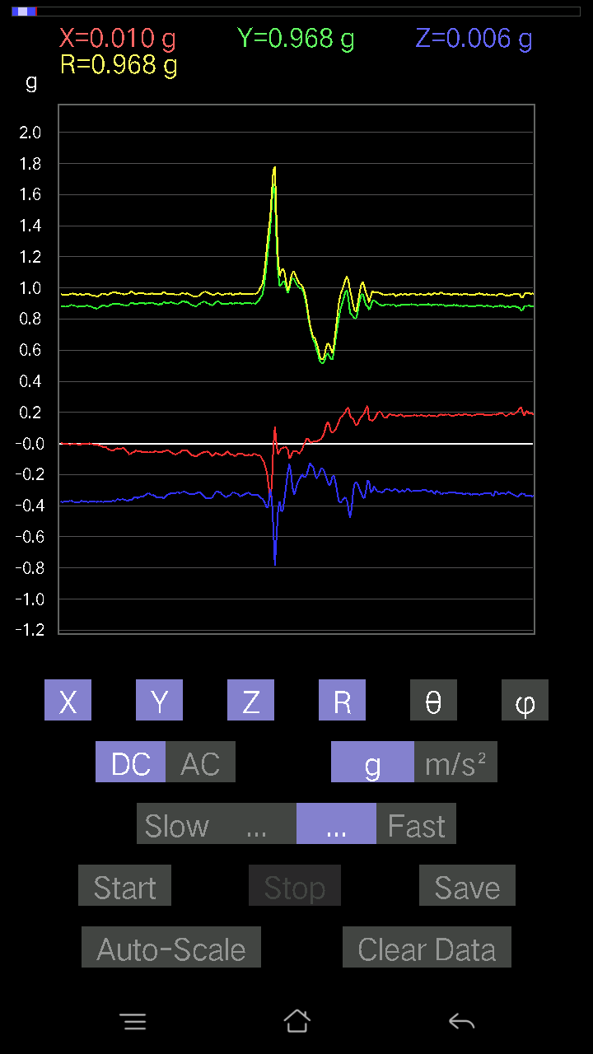
-0.036120474 | 0.9657609 | 92.143425 | 91.97094
0.045882765 | 0.95526993 | 87.246956 | 91.6416
0.102504045 | 0.9355947 | 83.71003 | 92.04541
0.0976229 | 0.92450994 | 83.9386 | 92.2517
-0.020500809 | 0.9261928 | 91.26832 | 94.17169
0.32215557 | 0.97165245 | 70.636856 | 90.305084
0.017572122 | 0.89101475 | 88.86997 | 96.86023
-0.045882765 | 0.90030015 | 92.92128 | 95.35776
-0.14252943 | 0.9942695 | 98.2418 | 92.5019
-0.05759751 | 1.0383544 | 93.179825 | 90.05395
-0.07614586 | 1.0308082 | 94.2363 | 90.380875
-0.04783522 | 1.0144546 | 92.702705 | 90.0552
-0.15717287 | 0.88337994 | 100.24876 | 96.90155
0.13276714 | 0.9596133 | 82.04734 | 88.11634
0.008786061 | 0.98411727 | 89.488464 | 90.51156
-0.054668825 | 1.0192392 | 93.074646 | 91.86887
-0.0370967 | 1.0544386 | 92.01617 | 91.645676
-0.011714748 | 1.0749917 | 90.6244 | 90.78055
-0.19134088 | 0.9427128 | 101.710594 | 97.71877
0.06638357 | 0.88985455 | 85.72173 | 93.78472
-0.010738519 | 0.90136606 | 90.68262 | 92.98017
0.045882765 | 0.9307728 | 87.17444 | 91.38398
-0.035144243 | 0.9565356 | 92.10559 | 91.05333
-0.04881145 | 0.9815239 | 92.85051 | 91.08415
-0.002928687 | 0.95672137 | 90.17539 | 89.70768
-0.067359805 | 0.9627474 | 94.01205 | 87.72801
-0.10836142 | 0.9789012 | 96.3555 | 86.77871
-0.082003236 | 0.9286119 | 95.06624 | 88.12509
-0.09664667 | 0.9320953 | 95.95155 | 87.88783
0.0741934 | 0.74474436 | 84.28256 | 114.26904
-0.12007617 | 0.74344504 | 99.29474 | 97.56945
-0.12690976 | 0.7761997 | 99.41019 | 97.32433
-0.0976229 | 0.86283684 | 96.49646 | 97.32733
-0.11031388 | 0.920926 | 96.879745 | 93.30539
-0.11324256 | 0.9304624 | 96.990555 | 89.51548
-0.082003236 | 0.9262067 | 95.07943 | 89.51497
-0.061502427 | 0.94018245 | 93.7507 | 89.7019
-0.029286869 | 0.96481365 | 91.73948 | 92.3787
-0.01952458 | 0.99607176 | 91.12316 | 92.69692
-0.027334413 | 1.0166599 | 91.540665 | 90.49534
-0.021477038 | 1.0079261 | 91.22096 | 88.77876
-0.029286869 | 0.9854199 | 91.703094 | 86.42012
-0.004881145 | 0.928306 | 90.30127 | 84.81103
0.029286869 | 0.9445599 | 88.22321 | 87.27369
0.005857374 | 1.0321792 | 89.67486 | 88.6451
-0.025381953 | 1.0498079 | 91.385414 | 89.413734
...

第三次
...
File |  | 2016-12-02 | 10-35-57
0.017572122 | 0.96186304 | 88.95322 | 95.24182
0.002928687 | 0.9943452 | 89.831245 | 94.787
-0.011714748 | 1.0033782 | 90.66896 | 94.18491
-0.024405725 | 0.9993429 | 91.39941 | 94.652054
-0.006833603 | 0.99486595 | 90.39356 | 94.44614
-0.013667206 | 0.97753924 | 90.801094 | 93.836914
-0.041001618 | 0.96497464 | 92.43522 | 94.87927
-0.024405725 | 0.95996326 | 91.456825 | 94.492584
-0.00976229 | 0.9608261 | 90.58215 | 92.79554
-0.020500809 | 0.9232391 | 91.27238 | 93.21345
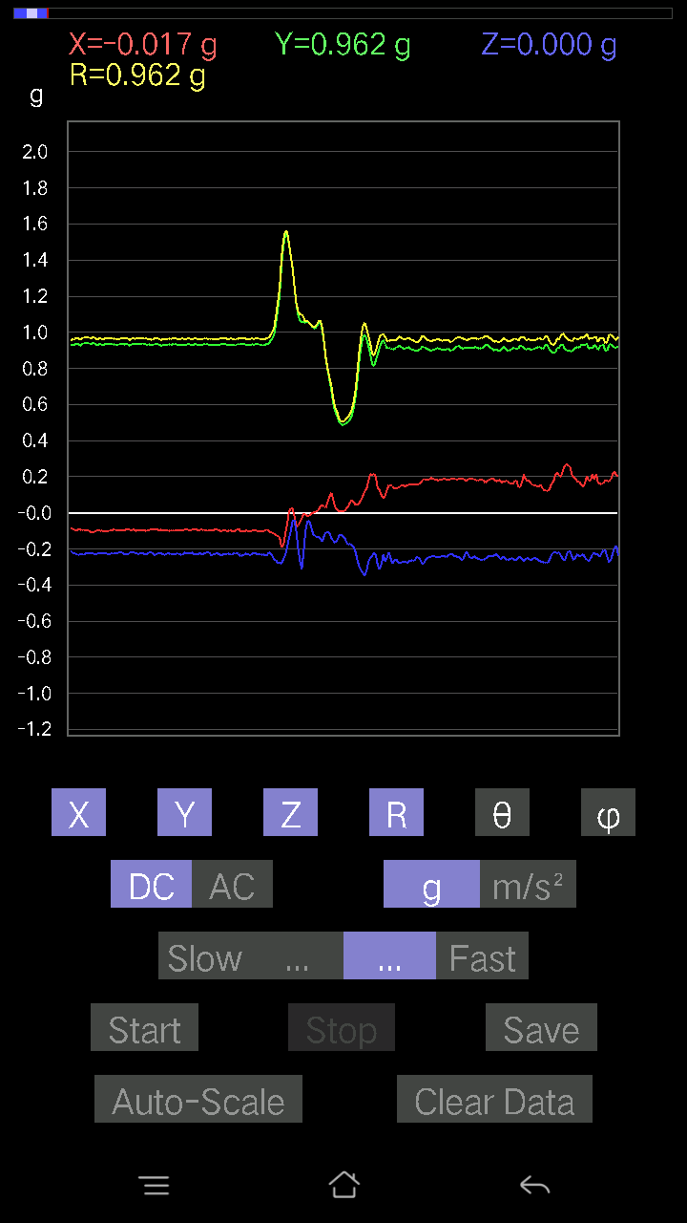
-0.03904916 | 0.90075046 | 92.48466 | 94.479744
-0.13667206 | 0.89610803 | 98.77284 | 94.8056
0.07809832 | 0.92153585 | 85.138466 | 92.01062
0.13471961 | 0.9748443 | 82.056526 | 90
-0.119099945 | 0.98881155 | 96.91793 | 94.79203
-0.035144243 | 1.0217924 | 91.97106 | 95.04566
-0.004881145 | 1.016979 | 90.275 | 92.14552
0 | 0.93867594 | 90 | 91.907166
-0.00976229 | 1.0050726 | 90.556526 | 91.78122
0 | 1.0164086 | 90 | 93.68961
-0.008786061 | 1.0216608 | 90.49274 | 93.06746
-9.76E-04 | 0.9863648 | 90.05671 | 95.33818
-0.00976229 | 0.95998013 | 90.582664 | 95.95411
-0.021477038 | 0.9311981 | 91.32158 | 94.993164
-0.031239327 | 0.94235027 | 91.89973 | 94.33949
0.021477038 | 0.87114537 | 88.587296 | 98.1846
-0.0039049159 | 0.94280314 | 90.23731 | 96.77916
-0.035144243 | 0.9921273 | 92.03002 | 94.85734
-0.042954076 | 1.0035031 | 92.45325 | 93.57285
-0.04002539 | 0.9868063 | 92.324585 | 92.55362
-0.025381953 | 0.99452823 | 91.46244 | 91.63176
-0.041977845 | 0.9802025 | 92.45448 | 92.742615
-0.058573738 | 0.9696279 | 93.46326 | 91.676186
-0.06345488 | 0.94690937 | 93.84242 | 92.30954
-0.04881145 | 0.971028 | 92.88135 | 93.05826
-0.06638357 | 0.9570874 | 93.97723 | 93.69327
-0.08102701 | 0.91955334 | 95.05521 | 92.99353
-0.082003236 | 0.89175516 | 95.27621 | 92.07913
-0.08981306 | 0.8891855 | 95.797104 | 91.138176
-0.08297946 | 0.9319004 | 95.10857 | 92.35082
-0.0976229 | 0.98745215 | 95.67372 | 91.87881
-0.045882765 | 0.9258944 | 92.84046 | 99.23362
-0.102504045 | 0.91016275 | 96.46647 | 91.670135
-0.041977845 | 0.8794767 | 92.735794 | 98.049065
-0.08005078 | 0.9000562 | 95.102615 | 94.87245
-0.13667206 | 0.93454134 | 98.409386 | 89.8185
-0.10836142 | 0.906717 | 96.8638 | 90.99419
-0.10640897 | 0.8928232 | 96.84493 | 89.432106
-0.099575356 | 0.8979842 | 96.366486 | 88.87178
-0.10055158 | 0.9244403 | 96.24443 | 88.47816
-0.09567044 | 0.958468 | 95.72858 | 87.53593
-0.06345488 | 0.9687444 | 93.75569 | 86.17823
-0.051740136 | 0.9863426 | 93.00692 | 86.42012
-0.055645052 | 1.0043423 | 93.17607 | 87.210014
-0.06345488 | 1.0101461 | 93.60155 | 87.89123
-0.052716363 | 1.00042 | 93.02055 | 88.488144
...

第四次
...
File |  | 2016-12-02 | 10-36-29
-0.043930303 | 0.91831446 | 92.74196 | 101.10663
-0.017572122 | 0.9222569 | 91.09174 | 100.7389
-0.054668825 | 0.92821515 | 93.37649 | 100.256256
-0.062478654 | 0.91555184 | 93.912994 | 97.80102
-0.052716363 | 0.91173196 | 93.31469 | 97.20886
-0.0605262 | 0.91156054 | 93.80715 | 97.834404
-0.046858992 | 0.9306048 | 92.88625 | 97.90882
-0.035144243 | 0.97542626 | 92.06479 | 96.55563
-0.053692598 | 1.012867 | 93.038704 | 96.20584
-0.09664667 | 1.0293114 | 95.387695 | 97.38905
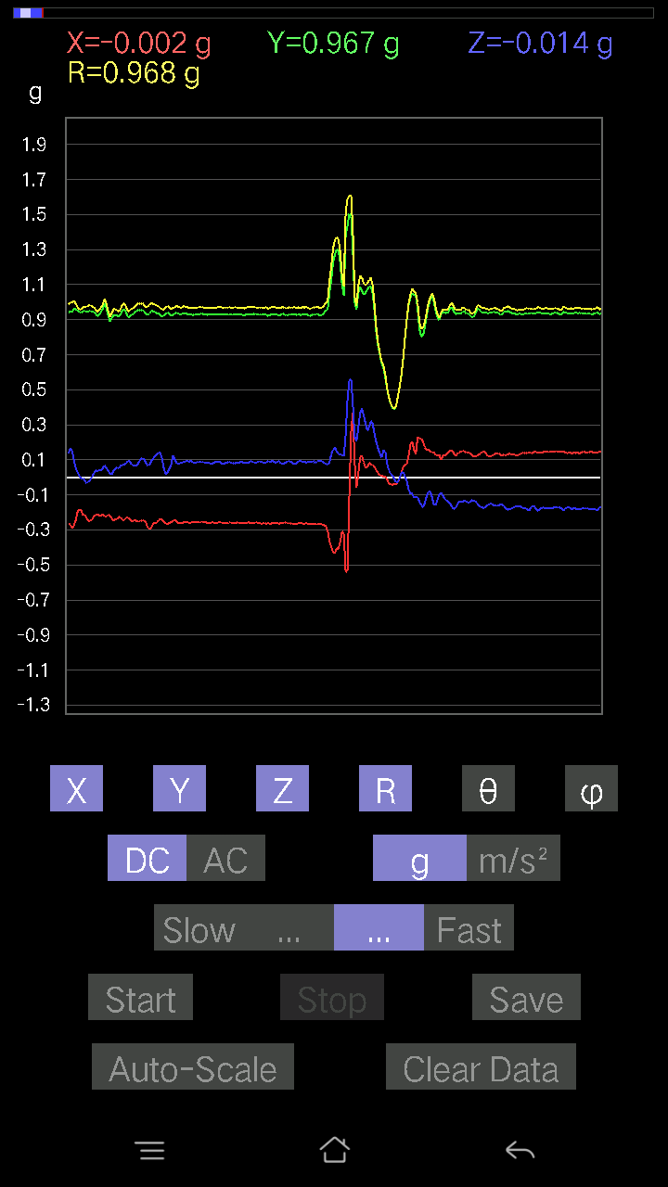
-0.60916686 | 1.2205977 | 119.93866 | 102.201866
-0.255772 | 1.0658543 | 103.88471 | 100.5466
-0.073217176 | 1.0770235 | 93.89803 | 94.011444
0.036120474 | 0.94681627 | 87.81367 | 98.30568
0.059549972 | 0.92797947 | 86.32071 | 98.97577
0.11519502 | 0.9735035 | 83.20425 | 93.82177
-0.1444819 | 0.99132776 | 98.38047 | 100.43748
0.034168016 | 0.9429412 | 87.9234 | 100.20397
-0.1210524 | 0.94149065 | 97.38727 | 100.29949
-0.13960074 | 1.0005704 | 98.02014 | 101.07743
-0.055645052 | 1.0368788 | 93.07631 | 101.30993
-0.084931925 | 0.9967016 | 94.888275 | 101.166336
-0.20305562 | 0.8244328 | 104.258514 | 100.41755
0.020500809 | 0.9502545 | 88.7638 | 98.68797
-0.1415532 | 1.0120462 | 98.04022 | 100.89396
-0.07516963 | 0.9970243 | 94.32386 | 100.294785
-0.045882765 | 1.0461413 | 92.51375 | 99.787865
-0.12593354 | 1.0323735 | 97.006645 | 101.37417
-0.07224095 | 0.9810597 | 94.22283 | 99.99805
-0.05759751 | 0.94400185 | 93.49803 | 99.48184
-0.046858992 | 0.91585106 | 92.932785 | 97.913895
-0.062478654 | 0.928059 | 93.860176 | 96.17342
-0.046858992 | 0.9260668 | 92.900406 | 98.49787
-0.050763905 | 0.93976784 | 93.09648 | 97.95308
-0.10836142 | 0.97959995 | 96.350945 | 94.658676
-0.1210524 | 0.9523017 | 97.30295 | 95.57507
-0.1181237 | 0.92991227 | 97.29781 | 98.275894
-0.13667206 | 0.9403726 | 98.356865 | 99.84778
-0.14252943 | 0.9453758 | 98.67125 | 99.924774
-0.006833603 | 0.8770634 | 90.44642 | 123.053276
-0.16107778 | 0.8581808 | 100.818405 | 104.48688
-0.14057697 | 0.8356982 | 99.68405 | 104.76084
-0.19817449 | 0.90179205 | 102.69472 | 98.61565
-0.23039004 | 0.9498326 | 104.0376 | 94.496475
-0.20793676 | 0.9327453 | 102.88117 | 94.12506
-0.19426957 | 0.92142105 | 102.1714 | 93.41751
-0.18157859 | 0.92240256 | 101.35305 | 94.89205
-0.18645974 | 0.9576726 | 101.22726 | 95.36694
-0.174745 | 0.99170554 | 100.14888 | 96.257935
-0.17376876 | 1.0086184 | 99.92064 | 95.525734
-0.18645974 | 1.0620962 | 100.111145 | 95.5722
-0.19036464 | 1.0908676 | 100.05 | 95.05771
-0.18841219 | 1.0579813 | 100.25832 | 92.956314
-0.1786499 | 1.0216552 | 100.070694 | 91.612755
-0.14545812 | 1.0011432 | 98.35419 | 92.03332
-0.12690976 | 0.99768406 | 97.308075 | 92.09181
...

第五次
...
File |  | 2016-12-02 | 10-36-59
-0.0019524579 | 0.9824032 | 90.11387 | 98.975586
0.006833603 | 0.9764023 | 89.599 | 97.75742
0.012690976 | 0.94414866 | 89.22982 | 97.845215
0.024405725 | 0.92134815 | 88.48211 | 97.674904
-0.013667206 | 0.918785 | 90.852325 | 97.01929
0.0078098318 | 0.939571 | 89.52374 | 97.58284
0.035144243 | 0.94415873 | 87.8668 | 97.13237
0.027334413 | 0.9453047 | 88.343 | 95.15691
-0.029286869 | 0.95968676 | 91.74877 | 94.904076
-0.03807293 | 0.98121744 | 92.22373 | 94.683105
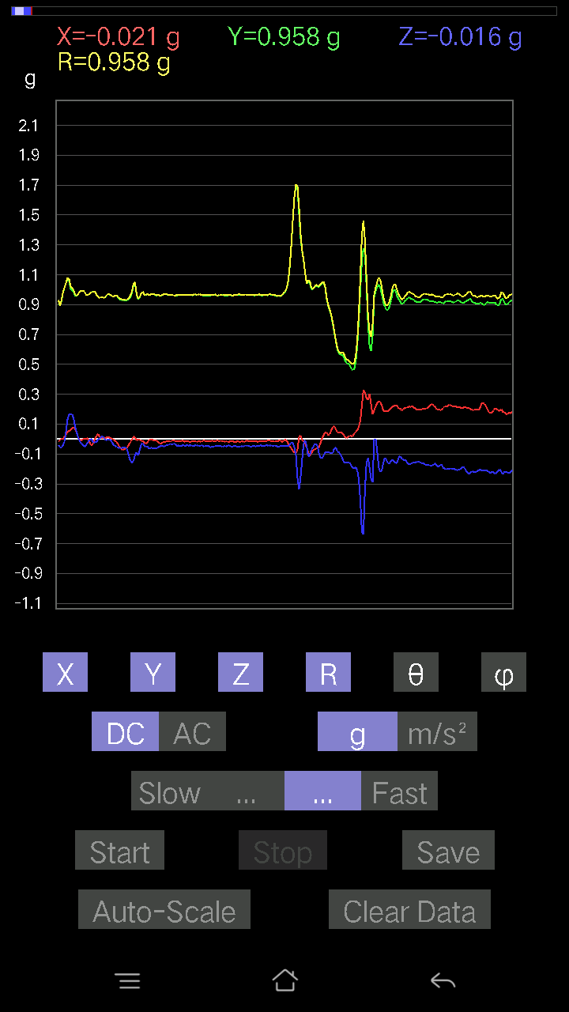
0.0019524579 | 0.978615 | 89.88569 | 94.749405
9.76E-04 | 0.9542937 | 89.94139 | 94.87073
-0.0019524579 | 0.97215843 | 90.115074 | 94.319275
-0.010738519 | 0.96291476 | 90.638985 | 95.35221
-0.008786061 | 0.93646616 | 90.53757 | 95.98399
0.0039049159 | 0.93459177 | 89.760605 | 96.59795
0.005857374 | 0.9512102 | 89.64718 | 96.00901
-0.013667206 | 0.9865503 | 90.79378 | 95.39464
-0.014643434 | 1.0060418 | 90.834 | 94.6759
-0.006833603 | 1.003333 | 90.390236 | 94.18491
-0.01854835 | 0.9764506 | 91.08844 | 94.473404
-0.013667206 | 0.9470407 | 90.82689 | 95.205124
-0.002928687 | 0.9307871 | 90.18028 | 94.873436
-0.017572122 | 0.8354741 | 91.20516 | 98.60361
-0.049787678 | 0.85550535 | 93.33632 | 95.37824
0.06443111 | 1.0065465 | 86.32987 | 92.45085
-0.0019524579 | 1.0159079 | 90.110115 | 94.79565
-0.22453266 | 1.0676415 | 102.14035 | 97.09178
-0.011714748 | 1.0316522 | 90.65063 | 93.25502
0.020500809 | 1.007248 | 88.83376 | 91.8888
0.032215554 | 0.95269454 | 88.062164 | 92.99735
0.02831064 | 0.98131657 | 88.34681 | 93.423386
0.029286869 | 0.98670727 | 88.29913 | 92.893555
0.016595893 | 0.98185253 | 89.0315 | 93.24936
0.006833603 | 0.9690808 | 89.59597 | 92.07837
-0.0078098318 | 0.9546068 | 90.46875 | 92.344475
-0.006833603 | 0.9707992 | 90.40332 | 93.05518
-0.02831064 | 1.0217988 | 91.58768 | 93.78129
-0.031239327 | 1.0261801 | 91.744484 | 94.09338
-0.022453265 | 0.9839512 | 91.30757 | 94.15449
-0.031239327 | 0.94179386 | 91.90085 | 92.8535
-0.025381953 | 0.9177415 | 91.58483 | 92.25649
-0.025381953 | 0.945331 | 91.53857 | 92.60525
-0.017572122 | 0.97088265 | 91.03706 | 92.99764
-0.013667206 | 0.97022676 | 90.80713 | 93.4037
-0.020500809 | 0.97132134 | 91.20938 | 93.40028
-0.0019524579 | 0.96032953 | 90.116486 | 93.38014
0.008786061 | 0.94521046 | 89.46741 | 93.8495
-0.0039049159 | 0.9535954 | 90.23463 | 94.34472
-0.006833603 | 0.9659139 | 90.40536 | 93.99898
-0.017572122 | 0.9519595 | 91.05768 | 93.64598
-0.01952458 | 0.93332034 | 91.198685 | 92.39842
-0.012690976 | 0.89793384 | 90.80982 | 93.490845
-0.0019524579 | 0.9234218 | 90.12115 | 93.63679
-0.01952458 | 0.9736141 | 91.14907 | 93.73763
-0.035144243 | 1.0004447 | 92.01314 | 92.74228
...

第六次
...
File |  | 2016-12-02 | 10-37-28
0.022453265 | 0.952132 | 88.64872 | 94.5294
-0.00976229 | 0.9526294 | 90.587166 | 96.23644
0.020500809 | 0.98825336 | 88.81134 | 95.158554
0.014643434 | 0.9945838 | 89.156395 | 94.165764
0.034168016 | 0.95621574 | 87.95224 | 95.099045
-0.0039049159 | 0.9092524 | 90.24606 | 96.16357
0.014643434 | 0.9162324 | 89.08424 | 95.56479
0.041001618 | 0.94611347 | 87.5162 | 92.90082
0.016595893 | 0.9628697 | 89.012405 | 92.78987
-0.002928687 | 0.99114984 | 90.1693 | 93.840355
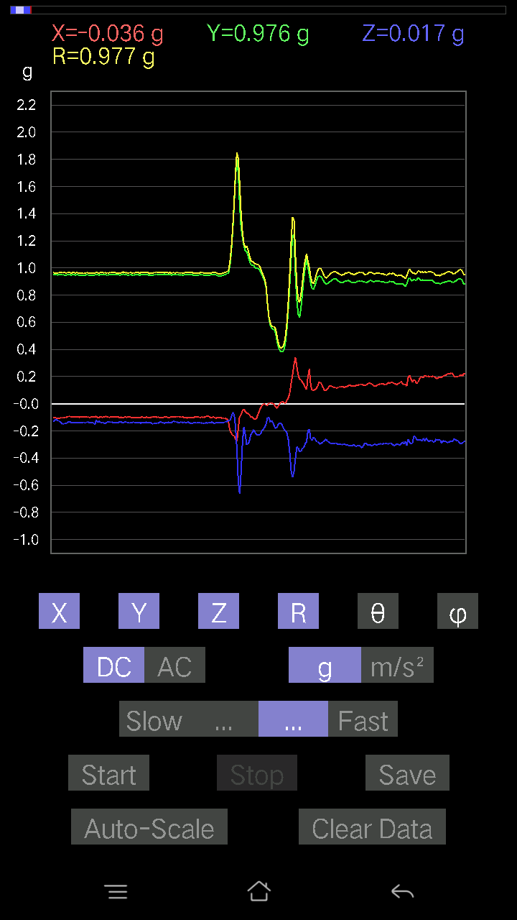
0.026358182 | 0.9992471 | 88.48847 | 92.80089
0.012690976 | 0.9852535 | 89.261955 | 93.74987
-0.01854835 | 0.9705362 | 91.09507 | 94.44292
0.00976229 | 0.95328003 | 89.41324 | 94.05217
0.023429496 | 0.9458853 | 88.58064 | 93.31436
0.01854835 | 0.9328893 | 88.86073 | 93.11995
0.031239327 | 0.9387288 | 88.09294 | 92.68378
0.04002539 | 0.94504863 | 87.57264 | 92.84466
0.01952458 | 0.9505046 | 88.82299 | 93.12106
0.011714748 | 0.96515876 | 89.30455 | 93.247345
0.002928687 | 0.97007746 | 89.82702 | 93.346146
0.0156196635 | 0.95530534 | 89.06315 | 94.04389
0 | 0.9853435 | 90 | 94.65993
-0.002928687 | 1.0007604 | 90.16767 | 92.68378
-0.082003236 | 0.95491475 | 94.92634 | 93.23527
0.17767367 | 0.9897099 | 79.65814 | 88.506165
-0.061502427 | 0.98512536 | 93.57936 | 92.73172
0.032215554 | 1.0278115 | 88.203835 | 91.415764
0.13569583 | 1.0075747 | 82.26013 | 92.12939
-0.17084008 | 0.9725544 | 100.11714 | 96.20471
0.008786061 | 0.98222077 | 89.48748 | 90.7973
-0.042954076 | 0.9420726 | 92.61333 | 89.76226
0.055645052 | 0.9427288 | 86.61612 | 90.05943
0.082003236 | 0.9722423 | 85.161674 | 88.440926
-0.06443111 | 0.9670503 | 93.820244 | 91.62333
0.025381953 | 0.9551137 | 88.477196 | 90.41009
0.046858992 | 0.9481133 | 87.16709 | 89.704666
-0.00976229 | 0.9782346 | 90.57179 | 89.82845
-0.04881145 | 0.9875771 | 92.83302 | 91.58799
-0.002928687 | 0.9869738 | 90.17001 | 90.11334
0.03904916 | 0.9628237 | 87.67562 | 88.25549
0.12593354 | 0.92678946 | 82.19041 | 86.708664
0.12202863 | 0.8799187 | 82.02843 | 86.53177
-0.2255089 | 0.9984074 | 103.05396 | 91.380356
-0.04002539 | 1.0287596 | 92.22974 | 89.72794
-0.05759751 | 1.0438869 | 93.16296 | 87.960335
-0.05759751 | 0.9898987 | 93.335655 | 88.641464
-0.07614586 | 0.9141497 | 94.7781 | 88.95614
-0.08005078 | 0.8812553 | 95.21178 | 92.6778
-0.119099945 | 0.9563895 | 97.15366 | 90.58944
-0.14350566 | 0.99739367 | 98.27247 | 89.4333
-0.10543273 | 0.8476912 | 97.144745 | 103.14913
-0.15717287 | 0.81829536 | 101.073814 | 96.070984
-0.13471961 | 0.8575403 | 99.03861 | 95.158554
-0.13667206 | 0.9046826 | 98.68905 | 94.69612
-0.15717287 | 0.90565753 | 99.99403 | 92.1327
...

第七次
...
File |  | 2016-12-02 | 10-38-04
-0.15619664 | 0.9466753 | 99.49694 | 94.85816
-0.117147475 | 0.9505342 | 97.07935 | 93.916626
-0.15619664 | 0.9680437 | 99.28543 | 95.57078
-0.21672285 | 1.0153781 | 102.32405 | 92.707535
-0.17376876 | 0.97621197 | 100.25347 | 90.29114
-0.10055158 | 0.889193 | 96.493004 | 90.12662
-0.049787678 | 0.8381902 | 93.40532 | 90.80222
-0.11519502 | 0.8348933 | 97.930725 | 96.848145
-0.24503349 | 0.96362555 | 104.731094 | 93.36294
-0.22648512 | 1.0577697 | 102.363655 | 91.5701
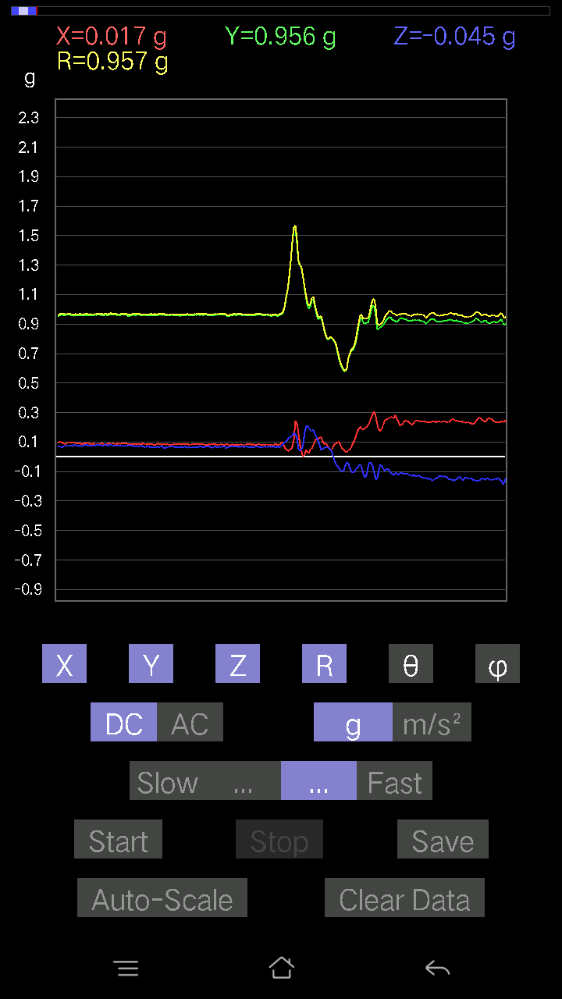
-0.15326795 | 1.0279143 | 98.57511 | 91.04563
-0.12202863 | 0.96755767 | 97.24545 | 91.16557
-0.16888762 | 0.94419765 | 100.30389 | 93.31342
-0.19036464 | 0.97991365 | 101.20189 | 93.31863
-0.16498269 | 0.9895722 | 99.59724 | 91.777374
-0.14350566 | 0.98397976 | 98.38605 | 91.03432
-0.15912533 | 0.9691678 | 99.45004 | 91.40431
-0.16791138 | 0.9616271 | 100.05606 | 92.48186
-0.21769907 | 0.9789363 | 102.84905 | 92.11025
-0.21965154 | 0.9969191 | 102.72844 | 90.80531
-0.18353106 | 0.9659088 | 100.95329 | 91.65174
-0.19134088 | 0.9560671 | 101.544754 | 91.91114
-0.20793676 | 0.9531885 | 102.60032 | 92.46605
-0.2323425 | 0.9840819 | 103.65652 | 93.218765
-0.22746135 | 0.984733 | 103.35524 | 93.095634
-0.14057697 | 0.9636528 | 98.3882 | 91.936516
-0.12983845 | 0.9419163 | 97.923164 | 94.26076
-0.17279254 | 0.9591106 | 100.37903 | 95.462814
-0.19719826 | 1.0071107 | 101.29181 | 93.286644
-0.21574661 | 1.0176995 | 102.23926 | 92.25015
-0.16010156 | 0.9819447 | 99.383705 | 91.61679
-0.10933765 | 0.92422134 | 96.79414 | 92.743706
-0.082003236 | 0.9112574 | 95.16298 | 92.15759
-0.09664667 | 0.9304743 | 95.96196 | 92.599815
-0.13667206 | 0.9770707 | 98.04087 | 92.60256
-0.1581491 | 0.997909 | 99.118706 | 92.89642
-0.1513155 | 0.9887759 | 98.80274 | 93.55134
-0.15326795 | 0.9695945 | 99.09514 | 93.39047
-0.15717287 | 0.95299405 | 99.4929 | 92.38099
-0.16303024 | 0.9494156 | 99.88763 | 90.77745
-0.15717287 | 0.94257474 | 99.59882 | 90.24074
-0.15424417 | 0.94400936 | 99.40387 | 90.06006
-0.1581491 | 0.95534116 | 99.528725 | 90.83118
-0.18548352 | 0.96822536 | 101.04446 | 91.70718
-0.16205402 | 0.9869545 | 99.45053 | 91.32153
-0.1786499 | 0.98545814 | 100.44468 | 92.193726
-0.1513155 | 0.963453 | 99.03602 | 92.116745
-0.10152781 | 0.9333586 | 96.24481 | 91.68823
-0.13179092 | 0.9496671 | 97.97702 | 91.606
-0.16888762 | 0.97944623 | 99.92924 | 91.333565
-0.18548352 | 0.9864011 | 100.83846 | 91.61679
-0.12886222 | 0.95506626 | 97.75428 | 91.59606
-0.088836834 | 0.91473955 | 95.57318 | 92.02786
-0.13374338 | 0.9463612 | 98.12446 | 92.149826
-0.17767367 | 0.98699796 | 100.37059 | 91.843895
-0.18060236 | 0.9910667 | 100.499695 | 91.148056
...

第八次
...
File |  | 2016-12-02 | 10-38-38
-0.02831064 | 0.97995406 | 91.655495 | 97.84746
-0.049787678 | 0.97920686 | 92.91445 | 98.7853
-0.01854835 | 0.9931282 | 91.07016 | 97.68398
-0.011714748 | 0.977116 | 90.68694 | 97.17472
-0.020500809 | 0.9523242 | 91.23351 | 97.00843
-0.004881145 | 0.9423078 | 90.29679 | 97.02194
-0.0019524579 | 0.9435383 | 90.11856 | 96.65443
-0.031239327 | 0.9574696 | 91.86972 | 97.44401
-0.002928687 | 0.96883345 | 90.1732 | 97.46874
0.011714748 | 0.97191036 | 89.30938 | 97.03935
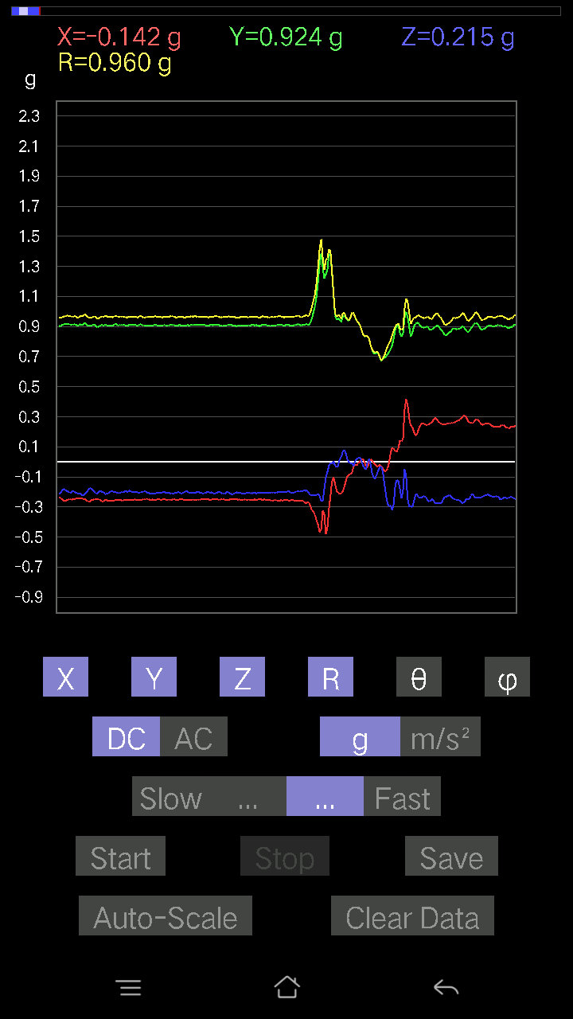
-0.0078098318 | 0.9898197 | 90.45208 | 96.683426
-0.041001618 | 0.9961162 | 92.35905 | 96.47673
-0.088836834 | 0.9900994 | 95.1478 | 96.308876
-0.28701133 | 1.0262381 | 106.24071 | 97.3433
-0.027334413 | 0.97375256 | 91.608574 | 95.17882
0.111290105 | 0.9320103 | 83.14202 | 95.81284
0.035144243 | 0.9282064 | 87.83012 | 97.49901
0.032215554 | 0.9620457 | 88.08101 | 99.29018
0.107385196 | 0.93151325 | 83.3802 | 101.1321
-0.099575356 | 0.939531 | 96.08387 | 99.07845
-0.1483868 | 1.0038203 | 98.50073 | 96.20953
-0.071264714 | 1.0245782 | 93.98844 | 94.327354
-0.06443111 | 1.0299914 | 93.58648 | 92.50373
-0.18157859 | 0.9521456 | 100.99391 | 95.51409
0.005857374 | 0.9851259 | 89.659325 | 93.693214
0.06638357 | 0.9942095 | 86.1715 | 93.72406
-0.014643434 | 0.9996633 | 90.83932 | 95.6048
0.035144243 | 0.966408 | 87.91593 | 98.6625
-0.10152781 | 0.95473045 | 96.104485 | 99.17173
-0.067359805 | 0.9765077 | 93.95542 | 97.65914
-0.0019524579 | 0.9874517 | 90.11329 | 94.76364
-0.062478654 | 0.979831 | 93.65593 | 92.0597
-0.12202863 | 0.9240042 | 97.588936 | 91.22147
-0.04783522 | 0.9451822 | 92.90095 | 92.54875
-0.033191785 | 0.94769907 | 92.00711 | 93.841576
0.0039049159 | 0.96647364 | 89.7685 | 94.460846
-0.01854835 | 0.978029 | 91.086685 | 94.17935
-0.027334413 | 0.99315554 | 91.57714 | 93.551735
-0.04002539 | 0.9657457 | 92.375305 | 94.00301
-0.04002539 | 0.95255685 | 92.40822 | 95.119934
-0.065407336 | 0.97586244 | 93.84314 | 94.715935
-0.0605262 | 0.98771465 | 93.51323 | 94.316025
-0.045882765 | 0.96713656 | 92.71924 | 95.50895
-0.029286869 | 0.9404653 | 91.78452 | 95.78165
-0.043930303 | 0.93906224 | 92.681335 | 93.580055
-0.053692598 | 0.9283573 | 93.31561 | 93.0794
-0.090789296 | 0.9461814 | 95.506195 | 92.25738
-0.08688438 | 0.9305332 | 95.357544 | 93.745804
-0.0976229 | 0.897902 | 96.24173 | 94.07669
-0.07809832 | 0.8401022 | 95.33408 | 101.3755
-0.07614586 | 0.9150469 | 94.7734 | 90.73609
-0.0976229 | 0.9447607 | 95.93101 | 94.94654
-0.14252943 | 0.9696078 | 98.452934 | 91.69154
-0.17376876 | 0.975288 | 100.26329 | 89.41715
-0.14643435 | 0.9814069 | 98.58107 | 89.42361
-0.10543273 | 0.9772111 | 96.19378 | 91.03639
...

第九次
...
File |  | 2016-12-02 | 10-39-09
0.0078098318 | 1.0342287 | 89.56734 | 97.21223
0.00976229 | 0.9957756 | 89.43828 | 97.60578
0.0156196635 | 0.9566048 | 89.06442 | 98.09702
0.041001618 | 0.941185 | 87.50319 | 96.49785
0.0370967 | 0.9188332 | 87.68613 | 96.16527
0.0156196635 | 0.89471376 | 88.999695 | 99.4212
-0.024405725 | 0.930846 | 91.5024 | 97.96008
-0.01952458 | 0.9791572 | 91.14256 | 95.60826
-0.08590815 | 1.0122898 | 94.86827 | 96.27895
-0.012690976 | 0.97345155 | 90.746994 | 95.17882

0.11324256 | 0.99442285 | 83.461105 | 94.42042
-0.033191785 | 0.98197234 | 91.937035 | 96.91294
0.01854835 | 1.0070081 | 88.944595 | 97.29728
0.04783522 | 1.0201154 | 87.3123 | 96.54629
-0.10348027 | 1.0146984 | 95.85327 | 96.66451
-0.12495731 | 1.0297028 | 96.970184 | 95.5908
-0.02831064 | 1.011474 | 91.60389 | 92.10267
-0.02831064 | 0.91609246 | 91.770935 | 95.260796
0.01854835 | 0.92888635 | 88.85582 | 93.01279
0.017572122 | 0.9119233 | 88.89588 | 98.373024
0.004881145 | 0.97559375 | 89.71333 | 95.33977
-0.0156196635 | 1.0091248 | 90.88689 | 93.16138
-0.024405725 | 1.0166074 | 91.37563 | 92.58757
-0.050763905 | 1.0027164 | 92.90192 | 93.409096
-0.01854835 | 0.9745812 | 91.09052 | 94.53959
-0.027334413 | 0.95293194 | 91.64373 | 95.646324
-0.054668825 | 0.9734213 | 93.21951 | 94.84011
-0.073217176 | 1.0032091 | 94.18534 | 94.30866
-0.062478654 | 1.0311058 | 93.4739 | 94.51541
-0.052716363 | 0.98831266 | 93.057594 | 94.36828
-0.055645052 | 0.8678396 | 93.67627 | 92.907555
-0.059549972 | 0.83039963 | 94.11235 | 91.82366
-0.08005078 | 0.8771971 | 95.235954 | 92.43393
-0.10152781 | 0.9001255 | 96.47634 | 97.652504
-0.12886222 | 0.97327685 | 97.60832 | 95.28367
-0.117147475 | 0.9537417 | 97.05542 | 95.56359
-0.12690976 | 0.9339098 | 97.810135 | 93.50846
-0.1483868 | 0.9363237 | 99.11857 | 89.879
-0.1513155 | 0.9466074 | 99.19821 | 88.86262
-0.17084008 | 0.9632768 | 100.21562 | 87.28491
-0.16498269 | 0.96317244 | 99.862885 | 86.28394
-0.13179092 | 0.9465948 | 98.00308 | 87.13461
-0.10933765 | 0.94551647 | 96.64043 | 89.46398
-0.07028849 | 0.9262844 | 94.35191 | 90.84787
-0.062478654 | 0.93749547 | 93.821266 | 91.1362
-0.08005078 | 0.97659457 | 94.70177 | 89.77013
-0.07809832 | 0.9638105 | 94.64782 | 89.53419
-0.07907455 | 0.9351952 | 94.85038 | 88.07885
-0.0741934 | 0.9438398 | 94.50856 | 87.62148
-0.045882765 | 0.9275814 | 92.83529 | 89.81888
-0.04002539 | 0.9185298 | 92.49748 | 90.1219
-0.06443111 | 0.95039433 | 93.8873 | 88.58412
-0.09176553 | 0.947679 | 95.55676 | 87.152405
-0.09859913 | 0.9417797 | 96.00957 | 86.89305
-0.10640897 | 0.9382357 | 96.512146 | 84.83273
-0.09859913 | 0.94856405 | 95.96642 | 83.94134
...

第十次
...
File |  | 2016-12-02 | 10-39-38
0.034168016 | 0.9592542 | 87.95873 | 97.31318
0.0019524579 | 0.97257936 | 89.88498 | 99.35832
-0.024405725 | 1.0038948 | 91.39306 | 97.60201
-0.00976229 | 1.0307895 | 90.54264 | 95.48921
-0.02831064 | 1.0235243 | 91.585 | 95.03604
-0.035144243 | 0.99473906 | 92.02469 | 95.861755
-0.027334413 | 0.96956056 | 91.61553 | 97.175125
-0.023429496 | 0.95481235 | 91.40608 | 97.226776
-0.017572122 | 0.95317346 | 91.05633 | 96.46982
-0.24991462 | 0.9152432 | 105.84633 | 96.55767
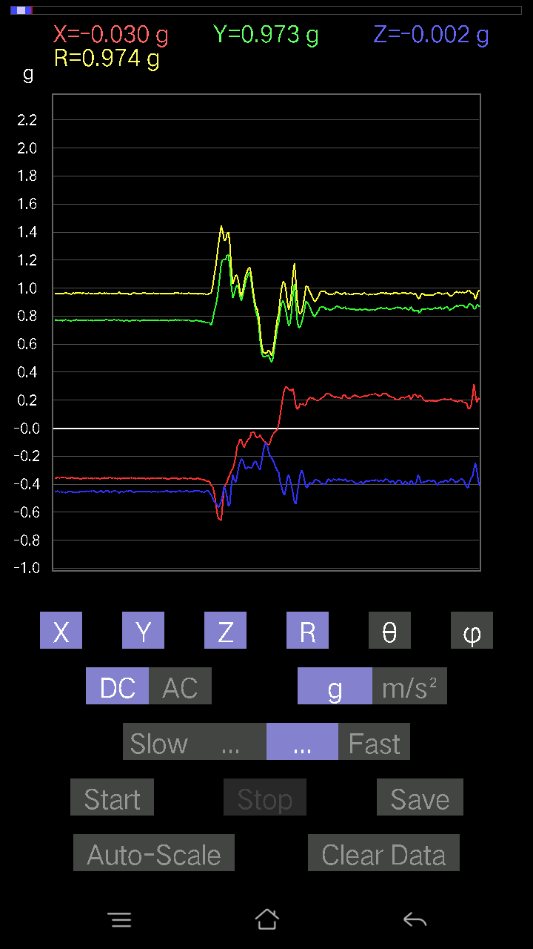
0.13081467 | 0.99592584 | 82.4524 | 92.94728
-0.012690976 | 0.9260348 | 90.78524 | 97.207436
0.023429496 | 0.95061296 | 88.5877 | 96.60668
0.22648512 | 1.0448136 | 77.48056 | 96.04345
0.01854835 | 0.9810038 | 88.91661 | 101.075066
-0.20988922 | 1.0329384 | 101.72393 | 100.398834
-0.08786061 | 1.0573173 | 94.76664 | 95.68946
-0.058573738 | 1.0362958 | 93.24021 | 92.271164
-0.19426957 | 0.90268517 | 102.428024 | 98.533905
0.025381953 | 0.8979885 | 88.3803 | 94.99133
-0.029286869 | 0.9679531 | 91.73383 | 93.70255
0.014643434 | 0.98795825 | 89.150734 | 96.6966
-0.054668825 | 1.0060303 | 93.11505 | 96.19262
-0.052716363 | 0.9935753 | 93.04138 | 95.87327
-0.033191785 | 0.94816756 | 92.00612 | 95.616615
-0.073217176 | 0.9398216 | 94.46818 | 94.362076
-0.06931226 | 0.95132345 | 94.1782 | 94.425835
-0.071264714 | 0.99046504 | 94.12604 | 95.67116
-0.09176553 | 1.0100334 | 95.21274 | 94.62048
-0.07614586 | 0.9919299 | 94.402664 | 94.47244
-9.76E-04 | 0.9122613 | 90.06131 | 96.20477
-0.05759751 | 0.8007143 | 94.125 | 94.97884
-0.08297946 | 0.86818 | 95.48463 | 93.0434
-0.127886 | 0.9275336 | 97.92504 | 93.777626
-0.15424417 | 0.9797712 | 99.057686 | 90.86717
-0.12495731 | 0.9703432 | 97.39889 | 92.151215
-0.10348027 | 0.97342175 | 96.1024 | 94.04856
-0.10836142 | 0.9944151 | 96.25594 | 94.07755
-0.111290105 | 0.98226684 | 96.50554 | 94.93498
-0.102504045 | 0.9512784 | 96.18586 | 95.68706
-0.093717985 | 0.93047065 | 95.78069 | 95.44606
-0.102504045 | 0.9280432 | 96.34136 | 94.43126
-0.10152781 | 0.8908628 | 96.543976 | 93.4147
-0.11519502 | 0.8771911 | 97.54603 | 92.380585
-0.13374338 | 0.8839025 | 98.70286 | 90.06402
-0.107385196 | 0.9026318 | 96.8326 | 90.56171
-0.088836834 | 0.9324806 | 95.46683 | 92.411026
-0.1210524 | 0.98275435 | 97.07547 | 90.34412
-0.12886222 | 0.9927169 | 97.45847 | 91.36393
-0.13764828 | 1.015164 | 97.79286 | 91.33481
-0.13764828 | 1.0200704 | 97.75515 | 91.49433
-0.10933765 | 0.9921258 | 96.327156 | 93.68956
-0.127886 | 0.9981654 | 97.36103 | 92.6
-0.16595893 | 1.0009775 | 99.543526 | 91.02
-0.12495731 | 0.9315987 | 97.708435 | 93.39492
-0.07516963 | 0.813846 | 95.29959 | 94.07578
-0.16693515 | 0.8948623 | 100.75142 | 86.62607
-0.19036464 | 0.9154456 | 102.0021 | 82.79751
-0.13179092 | 0.8319882 | 99.11432 | 82.351364
-0.061502427 | 0.74199957 | 94.754555 | 83.78511
-0.06833603 | 0.82683533 | 94.74077 | 81.1403
-0.117147475 | 0.8579809 | 97.847595 | 79.47736
-0.14643435 | 0.97038054 | 98.67932 | 83.86586
-0.1044565 | 1.0801055 | 95.54972 | 91.14472
-0.062478654 | 1.114895 | 93.21253 | 94.32548
-0.07809832 | 1.0985401 | 94.07676 | 93.78012
-0.16303024 | 1.121324 | 98.35992 | 91.56314
-0.15717287 | 1.0923152 | 98.27299 | 92.74354
-0.117147475 | 1.0481777 | 96.416954 | 94.94648
-0.088836834 | 1.0160781 | 95.01584 | 95.53464
-0.06443111 | 0.9906474 | 93.72912 | 97.03378
-0.08786061 | 1.0120025 | 94.980606 | 97.45533
-0.10933765 | 0.96293634 | 96.519775 | 97.328064
-0.09274176 | 0.94808316 | 95.61366 | 96.65443
...

第十一次
...
File |  | 2016-12-02 | 10-40-18
-0.0370967 | 0.9953659 | 92.13587 | 103.9135
-0.052716363 | 0.9781546 | 93.08938 | 104.64738
-0.059549972 | 0.9482405 | 93.60057 | 105.31214
-0.071264714 | 0.93726826 | 94.360664 | 105.38635
-0.08590815 | 0.95285594 | 95.17273 | 104.05054
-0.077122085 | 0.95063144 | 94.65336 | 102.919395
-0.050763905 | 0.96578056 | 93.013 | 102.09476
-0.07809832 | 0.97211325 | 94.60803 | 102.510025
-0.11617125 | 1.0035809 | 96.64728 | 102.212326
-0.09469421 | 1.0143518 | 95.35661 | 103.24369
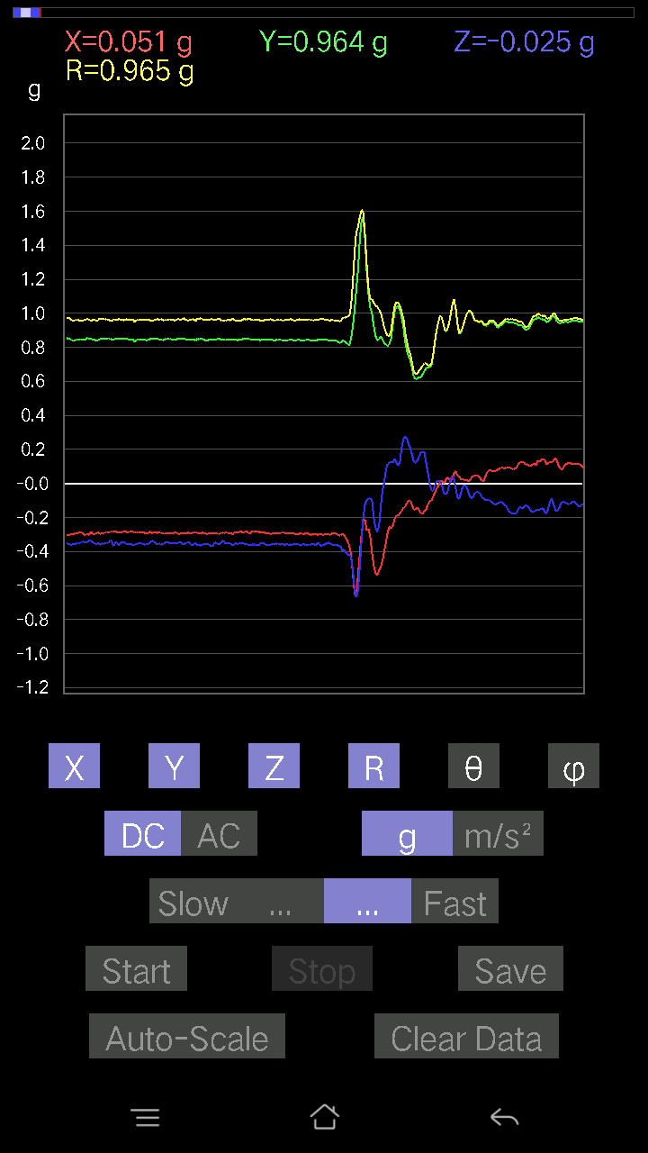
-0.088836834 | 0.9745812 | 95.22999 | 103.91044
-0.0741934 | 0.9983229 | 94.26204 | 101.30993
-0.12007617 | 0.9682981 | 97.12344 | 102.737175
-0.111290105 | 0.9136904 | 96.99616 | 105.99622
-0.11226633 | 0.92593145 | 96.96407 | 106.22126
-0.12007617 | 0.9437964 | 97.309364 | 106.16699
-0.090789296 | 0.9652584 | 95.39705 | 107.07278
0.35241866 | 1.1104585 | 71.49646 | 98.79866
-0.29774985 | 1.0513307 | 106.45203 | 105.55678
-0.03807293 | 1.0247425 | 92.129234 | 104.18197
-0.18157859 | 1.031948 | 100.13436 | 106.64123
-0.12983845 | 0.9903009 | 97.533745 | 104.86536
-0.123004854 | 0.9146699 | 97.72855 | 104.21585
0.021477038 | 0.89874804 | 88.63069 | 100.1378
0.014643434 | 0.9313086 | 89.099075 | 99.04757
-0.021477038 | 0.9293105 | 91.324265 | 102.25454
-0.036120474 | 0.9357153 | 92.21228 | 104.32642
-0.04002539 | 0.9505939 | 92.41319 | 104.707596
-0.21477039 | 1.0231221 | 102.11747 | 106.79029
-0.08297946 | 1.0049405 | 94.73639 | 105.20124
-0.07516963 | 1.0185251 | 94.232414 | 103.90269
-0.06931226 | 0.9732538 | 94.08389 | 104.4415
-0.07614586 | 0.99038374 | 94.409546 | 103.14322
-0.10836142 | 1.0156212 | 96.12482 | 100.52779
-0.09567044 | 0.95605314 | 95.743095 | 99.868324
-0.09176553 | 0.9198439 | 95.72547 | 100.44697
-0.090789296 | 0.89511734 | 95.821365 | 104.27999
-0.10640897 | 0.83313805 | 97.3379 | 115.02098
-0.18450728 | 0.8836603 | 102.05197 | 107.5548
-0.208913 | 0.83930546 | 104.413124 | 106.10607
-0.25772443 | 0.90541065 | 106.53788 | 96.13381
-0.20598431 | 0.9095903 | 103.088646 | 95.05725
-0.19426957 | 0.9517752 | 101.77757 | 94.08562
-0.18255483 | 0.982859 | 100.70419 | 95.91806
-0.16791138 | 1.0225476 | 99.45128 | 96.781105
-0.1786499 | 0.9954157 | 100.33904 | 95.77879
-0.18841219 | 0.98466915 | 101.03133 | 95.15775
-0.18450728 | 0.97692233 | 100.886604 | 95.60616
-0.17376876 | 0.9710627 | 100.30843 | 98.46129
-0.174745 | 0.9423366 | 100.68667 | 97.694435
-0.18841219 | 0.9207542 | 101.80773 | 94.784256
-0.16205402 | 0.9410189 | 99.91641 | 97.686356
-0.17279254 | 0.9303883 | 100.70316 | 96.19154
-0.2020794 | 0.9097292 | 102.83425 | 92.08142
-0.1952458 | 0.91529477 | 102.31667 | 90.1251
-0.20305562 | 0.92957556 | 102.61737 | 88.76669
...

第十二次
...
File |  | 2016-12-02 | 10-41-11
0.13862452 | 0.9233186 | 81.36512 | 97.991455
0.17669745 | 0.972172 | 79.52798 | 96.97987
0.18938842 | 0.9893343 | 78.96374 | 98.789955
0.17376876 | 1.0173992 | 80.16584 | 99.07706
0.12007617 | 1.0475687 | 83.41808 | 98.95866
0.052716363 | 1.0686498 | 87.17246 | 97.88554
0.051740136 | 1.0600431 | 87.20231 | 97.20364
0.06931226 | 1.0230479 | 86.1152 | 97.75036
0.06345488 | 0.9765194 | 86.274254 | 98.584694
0.04490653 | 0.9702538 | 87.34721 | 97.6404
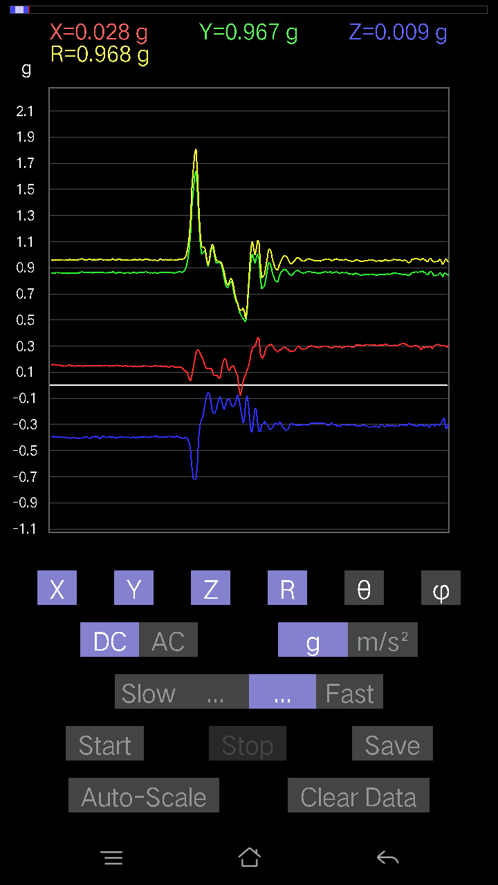
-0.23722363 | 0.991755 | 103.83908 | 99.09945
0.14545812 | 1.0543386 | 82.0701 | 93.215485
0.13471961 | 1.0212139 | 82.41938 | 94.31395
0.49982923 | 1.0079303 | 60.271107 | 102.30007
0.01952458 | 0.86744136 | 88.710266 | 102.28396
0.0156196635 | 0.9703039 | 89.07763 | 99.20641
-0.027334413 | 1.0691433 | 91.46502 | 96.39799
0.025381953 | 1.0755794 | 88.64779 | 96.67337
0.102504045 | 1.0109935 | 84.18082 | 98.48402
0.13276714 | 0.9752367 | 82.175545 | 99.53846
0.08395569 | 0.96388215 | 85.00311 | 99.53893
0.04002539 | 0.973201 | 87.6429 | 97.73148
0.0156196635 | 0.9626454 | 89.07029 | 97.28359
0.1044565 | 0.97904575 | 83.875336 | 95.236046
0.1044565 | 0.94783187 | 83.67283 | 96.90408
0.11226633 | 0.91589266 | 82.95921 | 98.02567
0.10152781 | 0.93753004 | 83.78308 | 96.797485
0.08786061 | 0.9840568 | 84.87758 | 95.71627
0.12690976 | 0.98839027 | 82.622826 | 96.80651
0.06638357 | 0.96619254 | 86.06031 | 99.443245
0.09567044 | 0.98402 | 84.420654 | 100.62667
0.13764828 | 0.9538841 | 81.70309 | 100.06634
0.13862452 | 0.95718443 | 81.67284 | 98.29714
0.09469421 | 0.9847722 | 84.481995 | 96.80651
0.08786061 | 0.99312675 | 84.924484 | 96.40263
0.10348027 | 0.9803677 | 83.941 | 97.53777
0.13276714 | 0.9584068 | 82.03726 | 97.92175
0.12398108 | 0.9496952 | 82.498726 | 98.04609
0.09274176 | 0.96760446 | 84.49994 | 97.57162
0.08102701 | 0.9764174 | 85.23989 | 97.14641
0.093717985 | 0.97264254 | 84.47074 | 97.59083
0.12007617 | 0.958956 | 82.8068 | 97.6063
0.11519502 | 0.94452566 | 82.99473 | 97.539444
0.09176553 | 0.9384709 | 84.38854 | 98.17245
0.05662128 | 0.9688053 | 86.64947 | 97.598465
0.050763905 | 0.9810446 | 87.03392 | 97.50033
0.073217176 | 0.9548607 | 85.60233 | 99.80038
0.050763905 | 0.9345015 | 86.886055 | 99.02872
0.0605262 | 0.86415946 | 85.98368 | 102.22618
0.008786061 | 0.88774544 | 89.43293 | 96.75769
-0.0078098318 | 0.928326 | 90.482025 | 95.18897
0.01854835 | 0.9854392 | 88.92149 | 94.60335
0.052716363 | 1.0390837 | 87.091934 | 94.316025
0.065407336 | 1.0616279 | 86.46774 | 94.54446
0.067359805 | 1.0262488 | 86.23658 | 95.580154
0.055645052 | 0.9761836 | 86.732216 | 95.92189
...

第十三次
...
File |  | 2016-12-02 | 10-42-23
0.016595893 | 0.97722954 | 89.026924 | 109.919525
0.012690976 | 0.9611756 | 89.24347 | 109.15272
0.005857374 | 0.9425161 | 89.64393 | 108.60385
0.021477038 | 0.943357 | 88.69546 | 108.34118
0.011714748 | 0.9434959 | 89.28858 | 108.58494
0.0156196635 | 0.964236 | 89.07182 | 108.23314
-0.33191785 | 1.040684 | 108.59895 | 114.688
-0.12886222 | 1.0032903 | 97.37943 | 108.2394
0.2186753 | 0.9853265 | 77.177475 | 105.13768
0.15229172 | 0.97166175 | 80.982666 | 104.43206
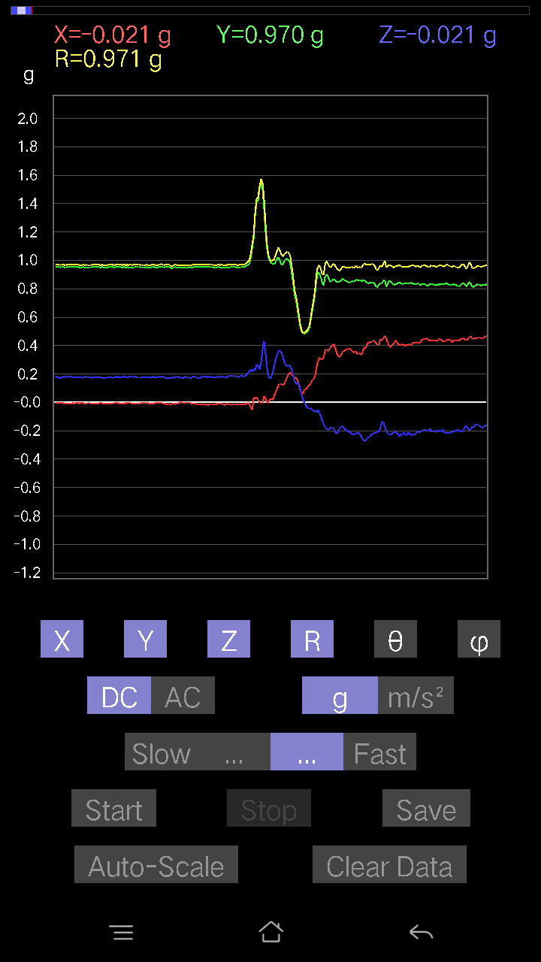
0.13862452 | 0.9860092 | 81.91792 | 105.84309
0.07907455 | 0.9848844 | 85.394875 | 108.61513
0.004881145 | 0.9824109 | 89.715324 | 110.59603
0.4549227 | 1.0468434 | 64.24231 | 103.77725
-0.014643434 | 0.9087124 | 90.92333 | 111.49276
-0.2294138 | 0.9995198 | 103.26905 | 110.071526
-0.022453265 | 1.040045 | 91.23704 | 106.359184
0.012690976 | 1.0319687 | 89.29537 | 104.575264
-0.04002539 | 0.9448797 | 92.427795 | 105.9047
0.016595893 | 0.9082404 | 88.953 | 107.32463
0.049787678 | 0.9278172 | 86.923965 | 106.27711
0 | 0.94626 | 90 | 107.7807
-0.1210524 | 0.9044887 | 97.69127 | 113.96883
-0.052716363 | 0.90639377 | 93.334236 | 106.87095
0.13179092 | 0.94820833 | 82.01063 | 105.24989
0.06931226 | 0.97346526 | 85.91699 | 107.6152
0.008786061 | 1.0028044 | 89.49799 | 105.87644
0.046858992 | 1.0376667 | 87.41176 | 103.61746
0.0019524579 | 1.0067331 | 89.88888 | 105.23563
0.017572122 | 0.9628968 | 88.95434 | 106.61577
0.05759751 | 0.9719647 | 86.60273 | 105.224785
-0.04783522 | 1.0015049 | 92.73768 | 106.20653
-0.07614586 | 0.99170125 | 94.40368 | 104.406685
-0.026358182 | 0.9463124 | 91.5961 | 105.44182
-0.002928687 | 0.9387531 | 90.17875 | 105.19241
-9.76E-04 | 0.8953771 | 90.06247 | 113.04274
-0.032215554 | 0.90949076 | 92.02993 | 107.695435
-0.014643434 | 0.83208793 | 91.00837 | 111.11474
-0.023429496 | 0.81005657 | 91.65741 | 105.30965
-0.046858992 | 0.935393 | 92.87146 | 99.442635
-0.04783522 | 1.0476583 | 92.61699 | 99.61169
-0.021477038 | 1.0767664 | 91.14289 | 101.13671
-0.042954076 | 1.0283551 | 92.39392 | 100.45579
-0.025381953 | 0.97158337 | 91.49699 | 101.47935
-0.013667206 | 0.947418 | 90.82656 | 104.13649
-9.76E-04 | 0.9729678 | 90.05749 | 107.21685
-0.010738519 | 0.91605145 | 90.67167 | 107.87495
-0.0039049159 | 0.87229925 | 90.25649 | 105.98063
-0.002928687 | 0.8536613 | 90.19656 | 104.91032
-0.017572122 | 0.8563548 | 91.17577 | 103.719345
-0.08688438 | 0.9136476 | 95.456856 | 95.72895
-0.08786061 | 0.9228235 | 95.46332 | 90
-0.04490653 | 0.93240494 | 92.76055 | 89.93994
-0.002928687 | 0.93702215 | 90.17908 | 92.38843
-0.005857374 | 0.9113112 | 90.36826 | 91.841675
0.006833603 | 0.867895 | 89.54886 | 89.93555
...

第十四次
...
File |  | 2016-12-02 | 10-42-51
0.006833603 | 0.9836988 | 89.601974 | 112.33993
-0.00976229 | 0.9706328 | 90.57627 | 111.97263
0.012690976 | 0.9408609 | 89.227135 | 113.61235
-0.0019524579 | 0.9644555 | 90.11599 | 112.30758
-0.013667206 | 0.9786665 | 90.80017 | 113.39373
-0.011714748 | 0.9736033 | 90.68942 | 112.39889
-0.021477038 | 0.9694839 | 91.26938 | 112.69089
-0.041977845 | 0.97247994 | 92.47398 | 112.57115
-0.021477038 | 0.968305 | 91.27093 | 114.54916
-0.0019524579 | 0.97022426 | 90.1153 | 111.60871
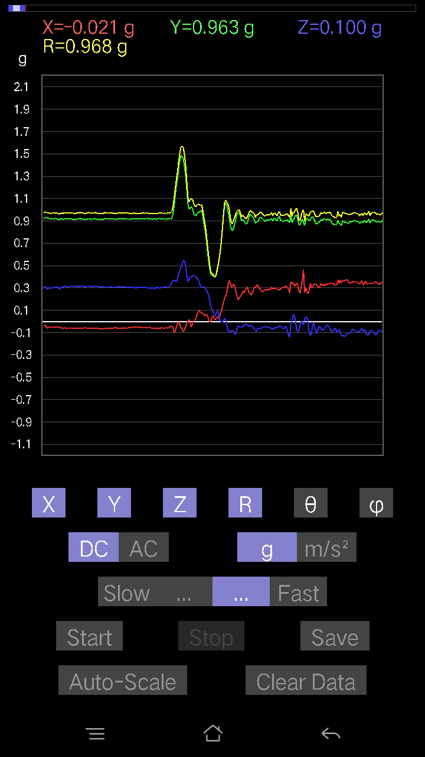
0.006833603 | 0.9744105 | 89.598175 | 111.75877
-0.026358182 | 0.9720775 | 91.55378 | 111.20282
-0.002928687 | 0.9446684 | 90.17763 | 112.03231
0.01952458 | 0.9396761 | 88.809425 | 110.05432
0.036120474 | 0.91881925 | 87.74702 | 108.28082
0.017572122 | 0.91437066 | 88.898834 | 111.88094
-0.035144243 | 0.9483586 | 92.12375 | 113.68683
-0.025381953 | 0.9974328 | 91.458176 | 112.44726
-0.11324256 | 0.9997214 | 96.50409 | 114.75154
0.0019524579 | 1.0151039 | 89.88979 | 110.96235
0.04783522 | 1.0148641 | 87.298386 | 111.52477
-0.0302631 | 1.0018744 | 91.730965 | 112.16443
0 | 0.95920396 | 90 | 110.556046
0.013667206 | 0.929348 | 89.157364 | 111.767876
0.026358182 | 0.9169171 | 88.35272 | 109.86319
0.043930303 | 0.91109425 | 87.23629 | 109.81506
0.024405725 | 0.9112719 | 88.46532 | 112.02946
-0.071264714 | 0.95194197 | 94.29332 | 112.55641
-0.08395569 | 1.0152448 | 94.74349 | 109.32657
-0.013667206 | 1.0373994 | 90.75487 | 108.9465
0.024405725 | 1.0232716 | 88.63332 | 109.628075
0.058573738 | 1.0082105 | 86.669426 | 110.614586
0.058573738 | 0.96761626 | 86.52953 | 110.28492
0.045882765 | 0.93269163 | 87.18026 | 110.80904
0.023429496 | 0.9666274 | 88.61111 | 109.16712
0.010738519 | 1.0154142 | 89.39406 | 108.20849
0.022453265 | 1.0242434 | 88.74387 | 108.27949
-0.0078098318 | 0.9554883 | 90.46832 | 110.95345
-0.042954076 | 0.9080106 | 92.711426 | 108.31794
-0.010738519 | 0.9110163 | 90.675385 | 109.79425
-0.031239327 | 0.9374691 | 91.90962 | 108.15178
-0.03807293 | 0.9094876 | 92.399216 | 106.60491
-0.014643434 | 0.9061036 | 90.92599 | 106.46271
-0.045882765 | 0.9371076 | 92.80644 | 103.57244
-0.0370967 | 0.92560565 | 92.296936 | 104.54963
-0.017572122 | 0.86999804 | 91.15733 | 114.46524
-0.052716363 | 0.7943415 | 93.80522 | 115.302536
0.046858992 | 0.91802335 | 87.07416 | 116.428635
-0.016595893 | 0.9038626 | 91.05207 | 112.21517
-0.021477038 | 0.8705801 | 91.41362 | 107.76426
-0.02831064 | 0.93372256 | 91.73749 | 102.32079
-0.023429496 | 0.97415966 | 91.37815 | 99.11296
-0.0370967 | 1.0224978 | 92.07918 | 94.82274
-0.053692598 | 1.0111443 | 93.043884 | 93.82513
0.031239327 | 0.9977294 | 88.20575 | 98.61397
0.02831064 | 1.0096214 | 88.393166 | 97.894966
...

第十五次
...
File |  | 2016-12-02 | 10-43-21
0.036120474 | 0.97901857 | 87.88562 | 118.94354
0.062478654 | 0.9623736 | 86.27766 | 118.805695
0.065407336 | 0.96053153 | 86.09543 | 116.695564
0.033191785 | 0.9541833 | 88.00653 | 117.43072
-0.029286869 | 0.9572845 | 91.75317 | 118.78774
-0.043930303 | 0.99714476 | 92.52505 | 121.29115
0.021477038 | 1.0174615 | 88.79048 | 118.23745
0.026358182 | 1.0193257 | 88.51826 | 116.51595
-0.45004156 | 1.0500636 | 115.3778 | 123.75548
0.26748675 | 1.0536858 | 75.29406 | 111.99505

0.09176553 | 0.9705077 | 84.57434 | 116.461494
0.049787678 | 0.92729783 | 86.92224 | 120.05207
-0.08688438 | 0.96690685 | 95.15544 | 118.85151
0.065407336 | 1.0070798 | 86.27616 | 114.99672
-0.008786061 | 0.9767005 | 90.51542 | 116.15526
0.031239327 | 0.93775773 | 88.090965 | 118.08653
0.123004854 | 0.91621315 | 82.284546 | 119.43159
0.14545812 | 0.9486926 | 81.18034 | 115.60443
0.099575356 | 0.9277997 | 83.83891 | 113.58077
0.059549972 | 0.9701781 | 86.48095 | 116.332565
-0.12007617 | 1.0185592 | 96.77024 | 119.36076
-0.0302631 | 1.044314 | 91.66061 | 116.373344
0.0370967 | 0.9974543 | 87.8686 | 114.78298
0.061502427 | 0.95913297 | 86.3235 | 114.52617
0.01952458 | 0.947144 | 88.81881 | 112.67893
0.031239327 | 0.94032747 | 88.09618 | 110.11023
-0.0078098318 | 0.96734047 | 90.462585 | 109.33098
-9.76E-04 | 0.9601593 | 90.05826 | 112.60194
0.029286869 | 0.93265635 | 88.20052 | 115.76001
0.016595893 | 0.95053476 | 88.99959 | 113.6159
0.0019524579 | 0.96734244 | 89.88435 | 114.31475
-0.008786061 | 0.998603 | 90.50411 | 113.08091
0.008786061 | 0.98441166 | 89.48862 | 115.11644
-0.0302631 | 0.9855746 | 91.759605 | 113.4148
-0.032215554 | 0.9632105 | 91.91667 | 113.10704
-0.034168016 | 0.93099195 | 92.103264 | 112.25914
-0.005857374 | 0.94566303 | 90.35489 | 116.35343
0.010738519 | 0.8826541 | 89.30291 | 118.83301
0.016595893 | 0.920454 | 88.966896 | 118.30487
-0.036120474 | 0.8870764 | 92.33365 | 113.911224
-0.017572122 | 0.92543674 | 91.08799 | 110.63387
-0.04783522 | 0.9465868 | 92.896645 | 105.75848
-0.10640897 | 0.9653448 | 96.328514 | 98.89686
-0.0976229 | 0.9394879 | 95.96442 | 99.86581
-0.09664667 | 0.92135483 | 96.02119 | 99.01071
-0.07224095 | 0.91857964 | 94.510635 | 101.56149
-0.058573738 | 0.9215979 | 93.64399 | 102.443054
-0.022453265 | 0.89243454 | 91.44169 | 103.9298
-0.033191785 | 0.91192853 | 92.08588 | 101.4303
-0.0741934 | 0.9208908 | 94.621155 | 98.871254
-0.061502427 | 0.85413563 | 94.12918 | 98.9658
-0.117147475 | 0.8219558 | 98.193855 | 91.71905
-0.10933765 | 0.85353285 | 97.35982 | 89.07489
-0.06638357 | 0.9122973 | 94.17283 | 89.5082
0.0039049159 | 0.95771307 | 89.76639 | 89.59117
-0.006833603 | 0.9702056 | 90.403564 | 87.69326
...

第十六次
...
File |  | 2016-12-02 | 10-43-50
0.23136626 | 0.99901044 | 76.60898 | 108.87176
0.2362474 | 0.9983267 | 76.311485 | 108.54436
0.21965154 | 0.9716833 | 76.93522 | 108.023834
0.2294138 | 0.95592165 | 76.113914 | 108.39683
0.2489384 | 0.95345247 | 74.86516 | 107.53167
0.2421048 | 0.95305955 | 75.28394 | 106.362144
0.23039004 | 0.95910656 | 76.100876 | 105.9454
0.21379416 | 0.9598327 | 77.12992 | 106.92254
0.2186753 | 0.9643863 | 76.89415 | 106.60798
0.22648512 | 0.97541106 | 76.57369 | 107.670555

0.21086545 | 0.9760811 | 77.52388 | 107.89671
0.20305562 | 0.97572756 | 77.98856 | 109.417274
-0.07516963 | 0.97924036 | 94.40254 | 110.790726
0.16010156 | 0.99962515 | 80.78372 | 104.847435
0.39634898 | 1.0107818 | 66.913445 | 104.532295
0.26943922 | 0.9535364 | 73.58645 | 104.52569
0.52423495 | 0.99666524 | 58.265156 | 104.40434
0.27724904 | 0.8697636 | 71.41183 | 110.88163
-0.014643434 | 0.93771154 | 90.894775 | 107.887856
0.026358182 | 1.0263593 | 88.52841 | 103.25613
0.19231711 | 1.0665126 | 79.611404 | 100.075935
0.016595893 | 0.96190906 | 89.01142 | 104.21961
0.15717287 | 0.95087963 | 80.485794 | 100.678276
0.37975308 | 0.9816079 | 67.24022 | 103.91634
0.31239328 | 0.969034 | 71.19333 | 102.60156
0.2362474 | 0.97527033 | 75.98134 | 104.8248
0.15229172 | 0.9957578 | 81.20263 | 105.35981
0.082003236 | 1.0134103 | 85.35866 | 104.43916
0.30067852 | 1.0092947 | 72.667915 | 102.64215
0.2362474 | 0.9336782 | 75.34319 | 103.69082
0.25674823 | 0.9173566 | 73.747055 | 101.509224
0.21769907 | 0.9112966 | 76.179 | 101.58265
0.19231711 | 0.93455714 | 78.12459 | 98.71826
0.19915071 | 0.9937954 | 78.439995 | 98.65007
0.19622204 | 1.0019596 | 78.70631 | 100.99733
0.20988922 | 0.97683305 | 77.59228 | 101.39042
0.17376876 | 0.93715394 | 79.31428 | 99.2726
0.16498269 | 0.9164758 | 79.62916 | 99.03391
0.12593354 | 0.8695049 | 81.672356 | 102.31725
0.07907455 | 0.7063757 | 83.57261 | 102.85725
-0.016595893 | 0.79708725 | 91.19302 | 102.810486
-0.06931226 | 0.8679846 | 94.580185 | 95.6334
-0.0302631 | 0.97338456 | 91.78165 | 94.14296
0.058573738 | 1.0943879 | 86.93195 | 91.586876
0.053692598 | 1.0628515 | 87.10433 | 92.84662
0.04881145 | 1.0560095 | 87.3507 | 91.856155
0.0605262 | 1.1558853 | 86.99842 | 91.502335
0.08102701 | 1.1540534 | 85.97391 | 92.624626
0.119099945 | 1.0155959 | 83.26537 | 95.72163
0.14252943 | 0.9833495 | 81.66603 | 96.62588
0.1581491 | 0.95447236 | 80.462524 | 100.51745
0.16693515 | 0.9117053 | 79.4495 | 104.95956
0.12495731 | 0.87337744 | 81.774254 | 106.26538
0.062478654 | 0.79802346 | 85.50962 | 104.49664
0.041977845 | 0.7639084 | 86.84993 | 101.367455
-0.027334413 | 0.8004893 | 91.95686 | 94.47914
...

第十七次
...
File |  | 2016-12-02 | 10-44-22
-0.18353106 | 1.0576792 | 99.99268 | 113.2973
0.16107778 | 0.9840688 | 80.57912 | 113.781136
0.21379416 | 0.95836955 | 77.10993 | 110.04449
0.13276714 | 0.92394847 | 81.73826 | 112.86926
0.1552204 | 0.95825416 | 80.67802 | 108.79035
0.2421048 | 0.99044526 | 75.851234 | 108.490204
0.29872608 | 0.94031125 | 71.47681 | 110.04206
0.42368335 | 0.91572046 | 62.439976 | 110.48347
-0.2762728 | 0.96202606 | 106.68909 | 108.53092
0.077122085 | 1.0333674 | 85.71993 | 108.675255
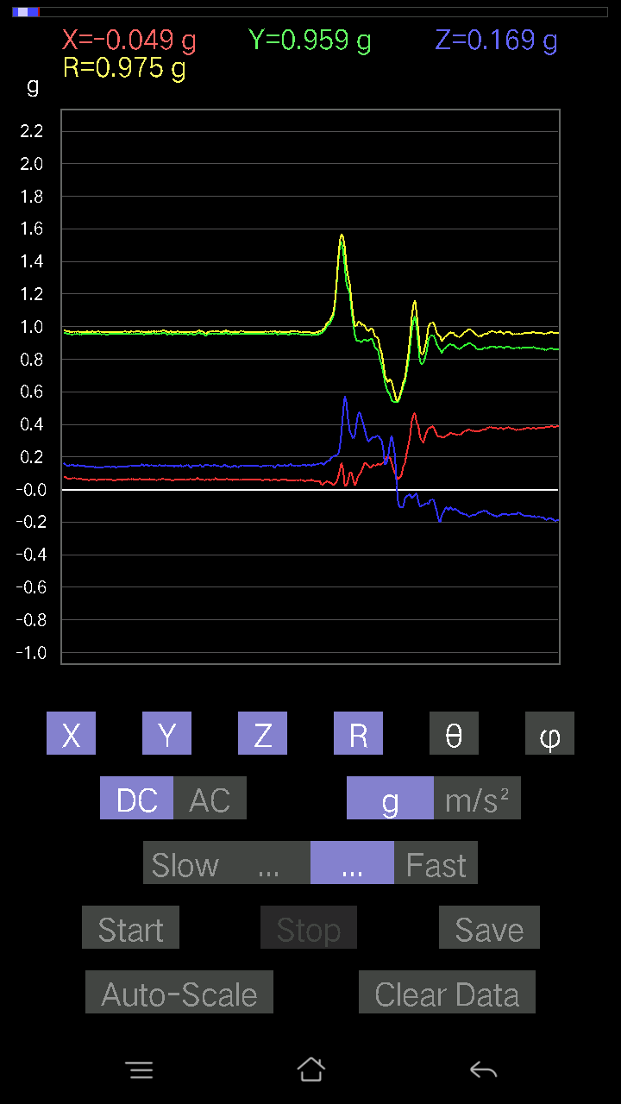
0.025381953 | 1.0781413 | 88.651 | 106.793686
0.13081467 | 1.019545 | 82.628235 | 110.04455
0.17767367 | 0.98285705 | 79.585236 | 109.22178
0.065407336 | 0.96962345 | 86.132095 | 106.533104
0.16107778 | 0.98399526 | 80.57841 | 105.75544
0.10152781 | 0.9622771 | 83.94357 | 106.049774
0.15424417 | 0.93618935 | 80.51685 | 106.2699
0.16986385 | 0.94557095 | 79.651115 | 108.986404
0.15229172 | 0.94459933 | 80.72208 | 110.40858
0.1786499 | 0.93136656 | 78.941284 | 110.50591
0.09469421 | 0.90084624 | 83.966095 | 105.09631
0.06443111 | 0.9178946 | 85.974846 | 103.50286
0.08981306 | 0.9561509 | 84.61015 | 102.49694
0.07516963 | 0.94724244 | 85.44843 | 101.44934
0.020500809 | 0.91620064 | 88.71785 | 100.68718
0.05662128 | 0.9554031 | 86.60242 | 103.73753
0.08688438 | 0.93824595 | 84.68663 | 105.08183
0.01952458 | 0.95265645 | 88.825645 | 102.36957
-0.017572122 | 0.97827893 | 91.02922 | 100.23324
0.01854835 | 1.0097558 | 88.947464 | 100.75579
0.022453265 | 0.98488206 | 88.693665 | 99.76117
-0.0302631 | 0.97517955 | 91.778366 | 97.886635
-0.029286869 | 0.95873284 | 91.75051 | 98.435524
-0.0019524579 | 0.9556125 | 90.117065 | 100.65561
-0.073217176 | 0.97629005 | 94.30095 | 99.348976
-0.07809832 | 1.0325627 | 94.33773 | 97.35412
-0.034168016 | 1.0018958 | 91.95436 | 99.71027
-0.027334413 | 0.9304942 | 91.68337 | 101.07405
-0.04490653 | 0.8461067 | 93.042366 | 100.85552
-0.03807293 | 0.82181436 | 92.65534 | 103.40828
-0.0156196635 | 0.8281334 | 91.080734 | 103.98709
-0.0302631 | 0.8204495 | 92.11389 | 102.7952
-0.08297946 | 0.7836012 | 96.078735 | 99.15549
-0.09859913 | 0.82324934 | 96.87873 | 94.17826
-0.042954076 | 0.9337363 | 92.63667 | 96.12828
-0.008786061 | 0.9952529 | 90.50581 | 96.929825
0.011714748 | 0.99661505 | 89.3265 | 95.565384
0.01854835 | 1.02354 | 88.96164 | 94.54123
0.05662128 | 1.0844464 | 87.0071 | 95.06818
0.077122085 | 1.1005795 | 85.98176 | 94.59017
0.058573738 | 1.0490428 | 86.7992 | 93.41977
0.026358182 | 0.98147196 | 88.46109 | 90.22804
-0.002928687 | 0.95143074 | 90.17637 | 88.000755
0.035144243 | 0.96351236 | 87.90967 | 88.54758
0.107385196 | 0.99431694 | 83.800026 | 91.92423
0.1210524 | 1.0180725 | 83.17117 | 91.71559
...

第十八次
...
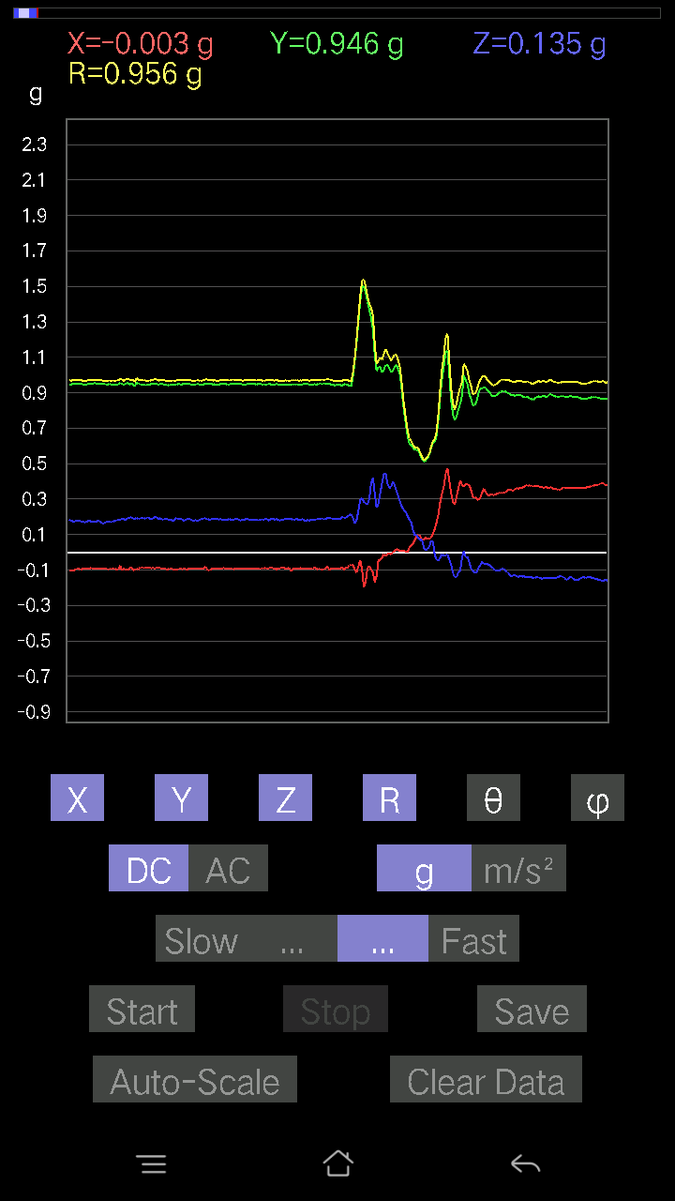
...

第十九次
...

...

第二十次
...

...

